测试用例
测试用例说明： 1、收集全量且版本对应的测试用例 2、抽测用例必须与功能清单对应，要求100%覆盖2级功能清单； 3、抽测用例需要有详细的操作步骤说明与预期结果 4、抽测用例需要有主要业务的端到端流程场景的测试用例 5、标黄为必填项
*用例名称 | 用例编号 | 处理者 | 用例状态 | 用例结果 | 结果截图 | 用例级别 | 迭代 | 模块 | 需求编号 | 需求名称 | 描述 | 前置条件 | 归属目录 | 测试步骤1 | 预期结果1 | 测试步骤2 | 预期结果2 | 测试步骤3 | 预期结果3 | 测试步骤4 | 预期结果4 | 测试步骤5 | 预期结果5 | 测试步骤6 | 预期结果6 | 测试步骤7 | 预期结果7 | 测试步骤8 | 预期结果8 | 测试步骤9 | 预期结果9 | 测试步骤10 | 预期结果10 | 测试步骤11 | 预期结果11 | 测试步骤12 | 预期结果12 | 测试步骤13 | 预期结果13 | 测试步骤14 | 预期结果14 | 测试步骤15 | 预期结果15 | 测试步骤16 | 预期结果16 | 测试步骤17 | 预期结果17 | 测试步骤18 | 预期结果18 | 测试步骤19 | 预期结果19 | 测试步骤20 | 预期结果20 | 测试步骤21 | 预期结果21 | 测试步骤22 | 预期结果22 | 测试步骤23 | 预期结果23 | 测试步骤24 | 预期结果24 | 测试步骤25 | 预期结果25 | 测试步骤26 | 预期结果26 | 测试步骤27 | 预期结果27 | 测试步骤28 | 预期结果28 | 测试步骤29 | 预期结果29 | 测试步骤30 | 预期结果30 | 测试步骤31 | 预期结果31 | 测试步骤32 | 预期结果32 | 测试步骤33 | 预期结果33 | 测试步骤34 | 预期结果34 | 测试步骤35 | 预期结果35 | 测试步骤36 | 预期结果36 | 测试步骤37 | 预期结果37 | 测试步骤38 | 预期结果38 | 测试步骤39 | 预期结果39 | 测试步骤40 | 预期结果40 | 测试步骤41 | 预期结果41 | 测试步骤42 | 预期结果42 | 测试步骤43 | 预期结果43 | 测试步骤44 | 预期结果44 | 测试步骤45 | 预期结果45 | 测试步骤46 | 预期结果46 | 测试步骤47 | 预期结果47 | 测试步骤48 | 预期结果48 | 测试步骤49 | 预期结果49 | 测试步骤50 | 预期结果50 | 测试步骤51 | 预期结果51 | 测试步骤52 | 预期结果52 | 测试步骤53 | 预期结果53 | 测试步骤54 | 预期结果54 | 测试步骤55 | 预期结果55 | 测试步骤56 | 预期结果56 | 测试步骤57 | 预期结果57 | 测试步骤58 | 预期结果58 | 测试步骤59 | 预期结果59 | 测试步骤60 | 预期结果60 | 测试步骤61 | 预期结果61 | 测试步骤62 | 预期结果62 | 测试步骤63 | 预期结果63 | 测试步骤64 | 预期结果64 | 测试步骤65 | 预期结果65 | 测试步骤66 | 预期结果66 | 测试步骤67 | 预期结果67 | 测试步骤68 | 预期结果68 | 测试步骤69 | 预期结果69 | 测试步骤70 | 预期结果70 | 测试步骤71 | 预期结果71 | 测试步骤72 | 预期结果72 | 测试步骤73 | 预期结果73 | 测试步骤74 | 预期结果74 | 测试步骤75 | 预期结果75 | 测试步骤76 | 预期结果76 | 测试步骤77 | 预期结果77 | 测试步骤78 | 预期结果78 | 测试步骤79 | 预期结果79 | 测试步骤80 | 预期结果80 | 测试步骤81 | 预期结果81 | 测试步骤82 | 预期结果82 | 测试步骤83 | 预期结果83 | 测试步骤84 | 预期结果84 | 测试步骤85 | 预期结果85 | 测试步骤86 | 预期结果86 | 测试步骤87 | 预期结果87 | 测试步骤88 | 预期结果88 | 测试步骤89 | 预期结果89 | 测试步骤90 | 预期结果90 | 测试步骤91 | 预期结果91 | 测试步骤92 | 预期结果92 | 测试步骤93 | 预期结果93 | 测试步骤94 | 预期结果94 | 测试步骤95 | 预期结果95 | 测试步骤96 | 预期结果96 | 测试步骤97 | 预期结果97 | 测试步骤98 | 预期结果98 | 测试步骤99 | 预期结果99 | 测试步骤100 | 预期结果100
智慧关务-登录系统 | 10001 |  | 完成 | 通过 | 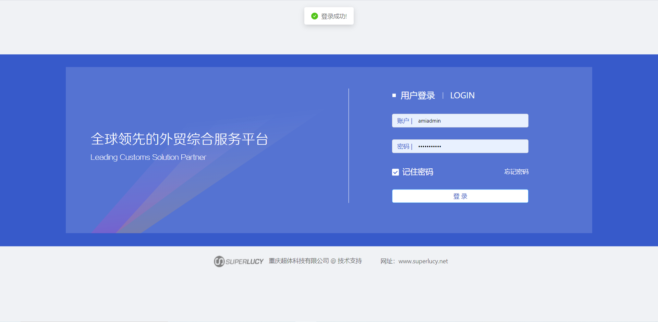 |  |  | 登录 |  |  | 登录智慧关务系统 | 进入智慧关务登录界面 |  | 输入相应账号密码，点击登录 | 登录成功
角色权限-新增 | 10002 |  | 完成 | 通过 |  |  |  | 系统管理 |  |  | 添加使用系统员工的角色权限 | 进入主页，点击【系统管理】，点击【角色权限】 |  | 点击【新建角色】；填写角色信息【角色名称、备注、权限】；点击保存 | 保存成功
角色权限-查看 | 10003 |  | 完成 | 通过 | 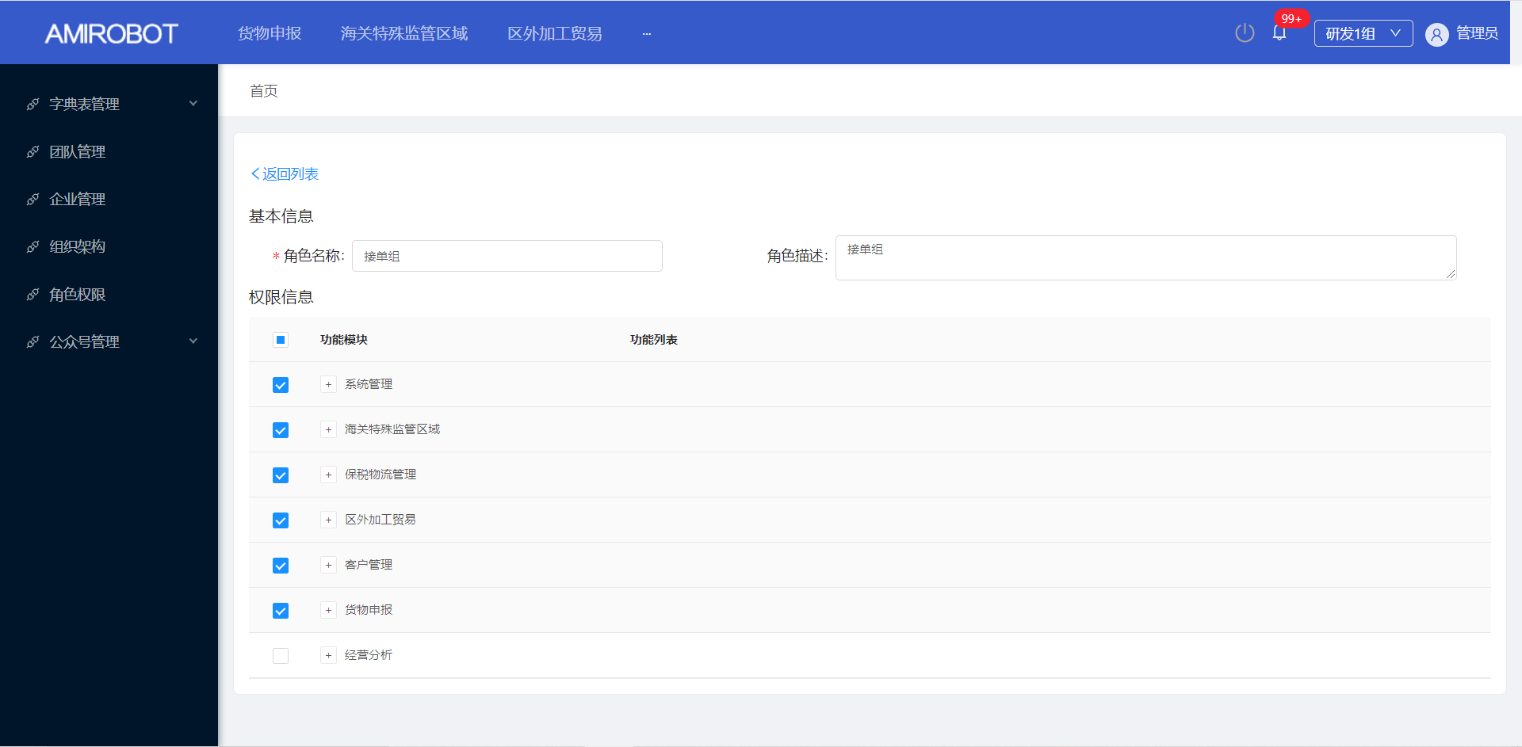 |  |  | 系统管理 |  |  | 编辑角色权限 | 进入主页，点击【系统管理】，点击【角色权限】 |  | 选择一个需要查看的【角色权限名称】，点击【查看】，点击保存 | 成功进入需要查看角色权限界面
角色权限-复制 | 10004 |  | 完成 | 通过 |  |  |  | 系统管理 |  |  | 复制角色权限 | 进入主页，点击【系统管理】，点击【角色权限】 |  | 选择一个【角色权限名称】，点击复制 | 进入复制角色权限界面 | 填写需要复制的角色信息【角色名称、备注、权限】；点击保存 | 保存成功
角色权限-编辑 | 10005 |  | 完成 | 通过 | 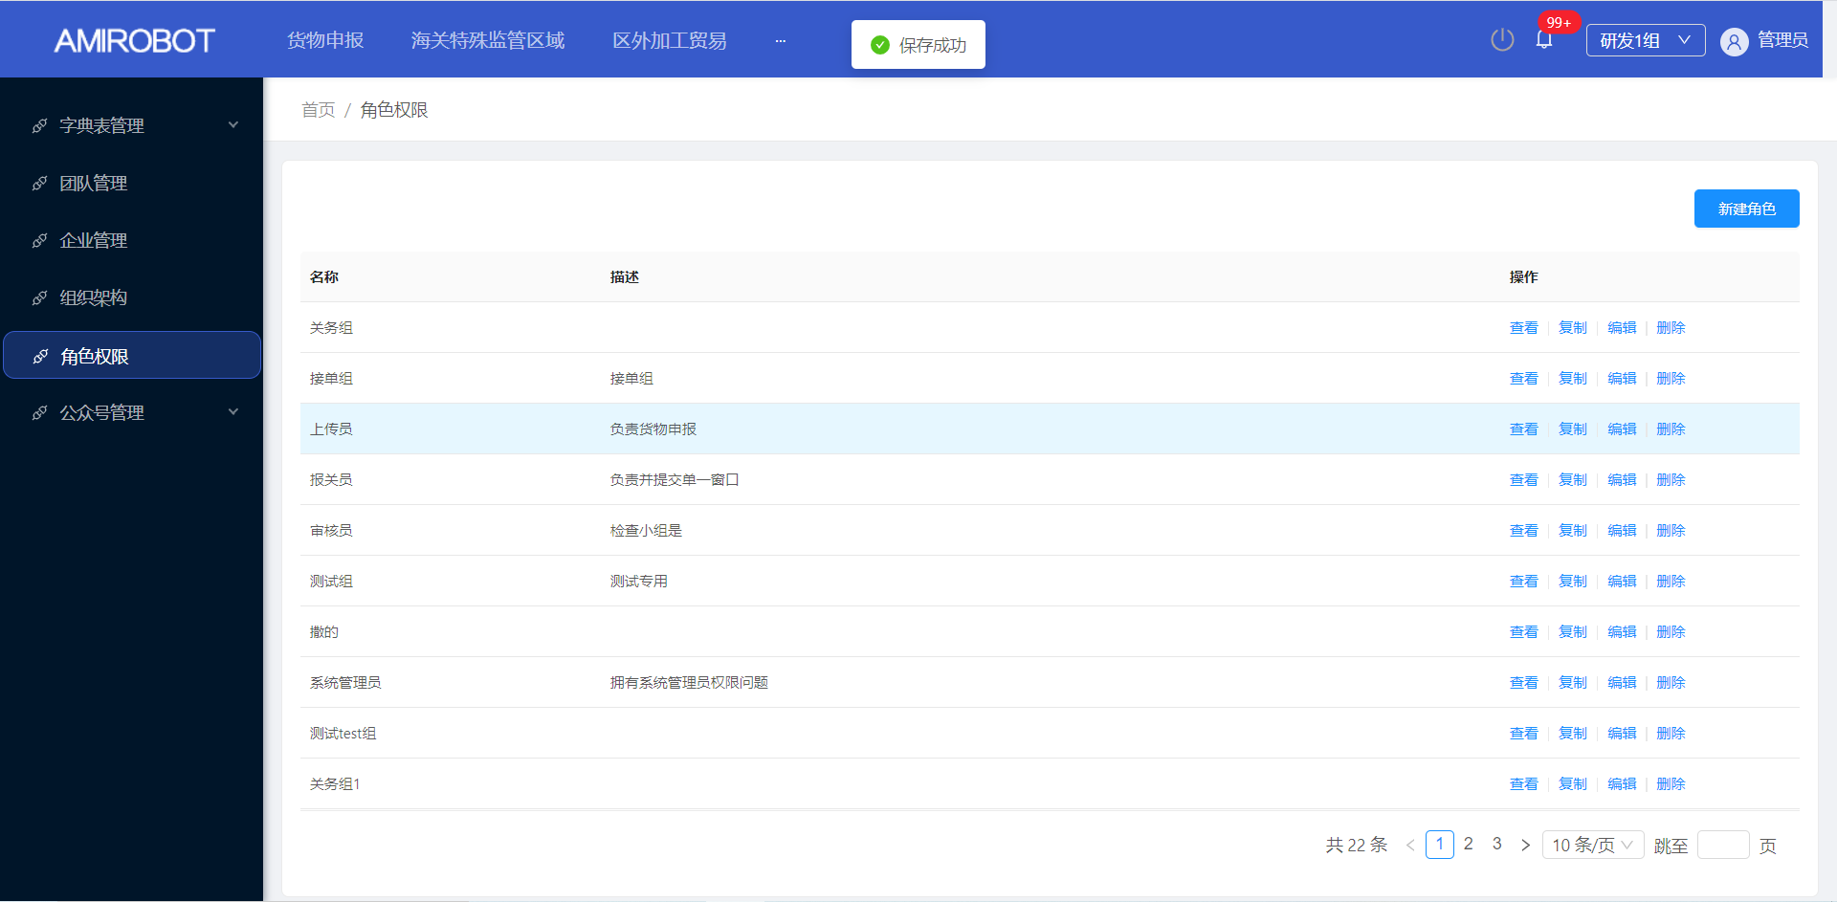 |  |  | 系统管理 |  |  | 编辑角色权限 | 进入主页，点击【系统管理】，点击【角色权限】 |  | 选择一个需要编辑的【角色权限名称】，点击编辑 | 进入编辑角色权限界面 | 填写需要编辑的角色信息【角色名称、备注、权限】；点击保存 | 保存成功
角色权限-删除 | 10006 |  | 完成 | 通过 | 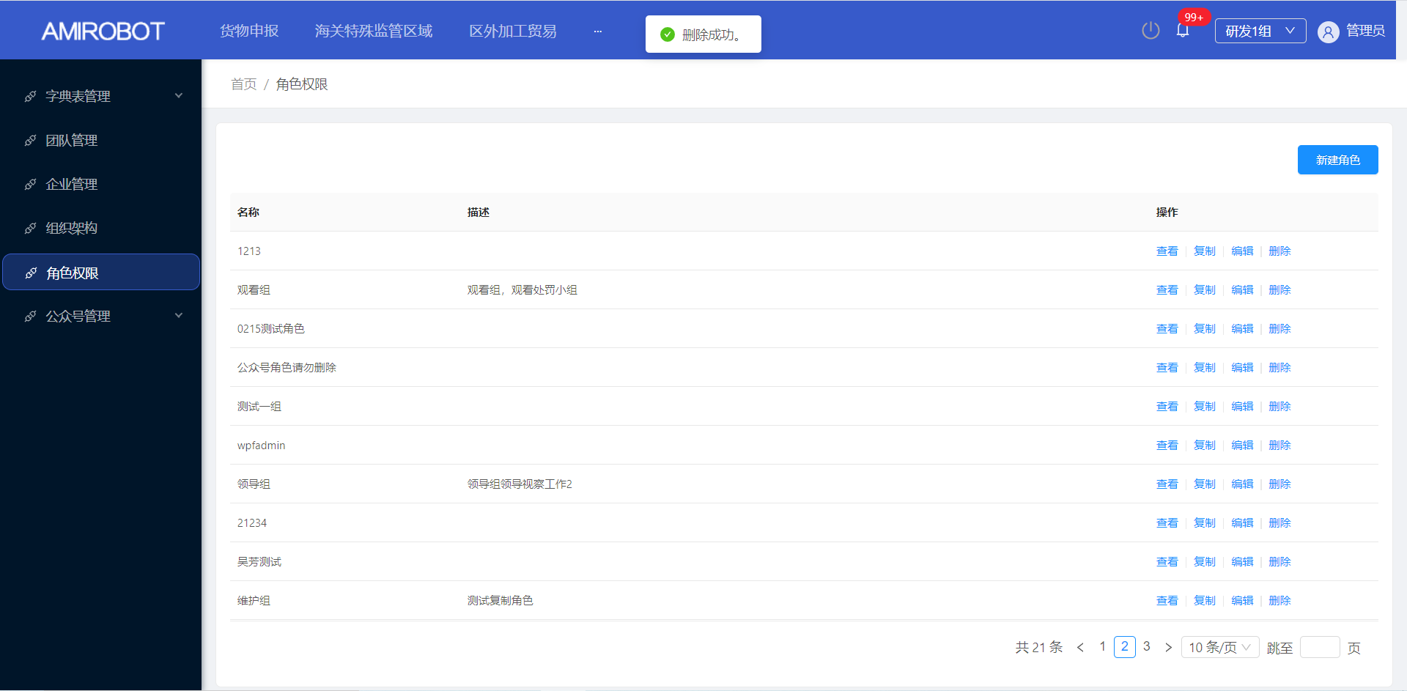 |  |  | 系统管理 |  |  | 删除角色权限 | 进入主页，点击【系统管理】，点击【角色权限】 |  | 选择一个需要删除的【角色权限名称】，点击删除 | 弹出删除弹出框 | 点击【确定】 | 删除成功
组织架构-添加 | 10007 |  | 完成 | 通过 |  |  |  | 系统管理 |  |  | 添加用户所属组织 | 进入主页，点击【系统管理】，点击【组织架构】 |  | 点击【新建组织】，输入对应的组织信息 | 保存成功
组织架构-编辑 | 10008 |  | 完成 | 通过 |  |  |  | 系统管理 |  |  | 编辑用户所属组织 | 进入主页，点击【系统管理】，点击【组织架构】 |  | 选择一个需要编辑的组织，点击编辑按钮 | 进入组织编辑界面 | 填写需要编辑的组织信息【上级组织、组织名称、类型、状态、、备注】；点击确定 | 保存成功
组织架构-查询 | 10009 |  | 完成 | 通过 | 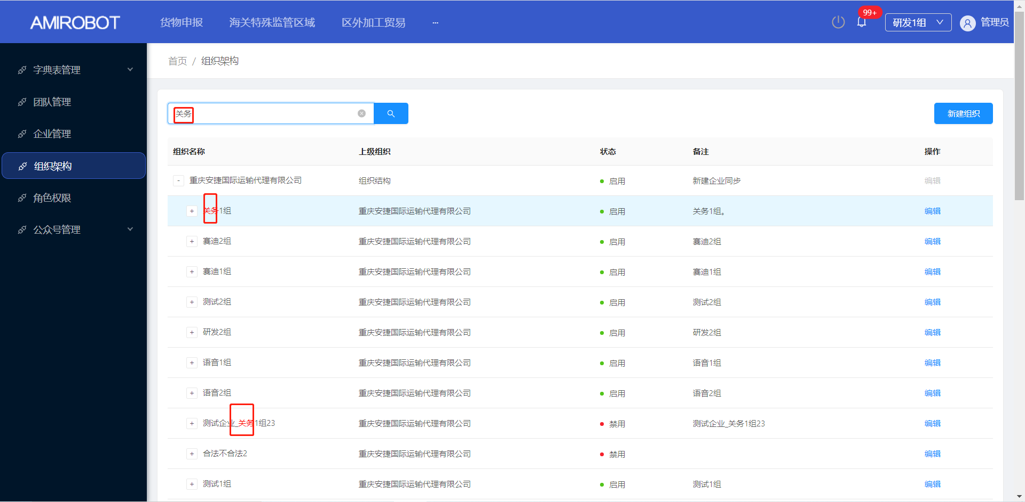 |  |  | 系统管理 |  |  | 查询组织 | 进入主页，点击【系统管理】，点击【组织架构】 |  | 输入需要查询的【组织名称】，点击查询 | 根据输入组织名称进行查询，并展示
组织架构-禁用 | 10010 |  | 完成 | 通过 | 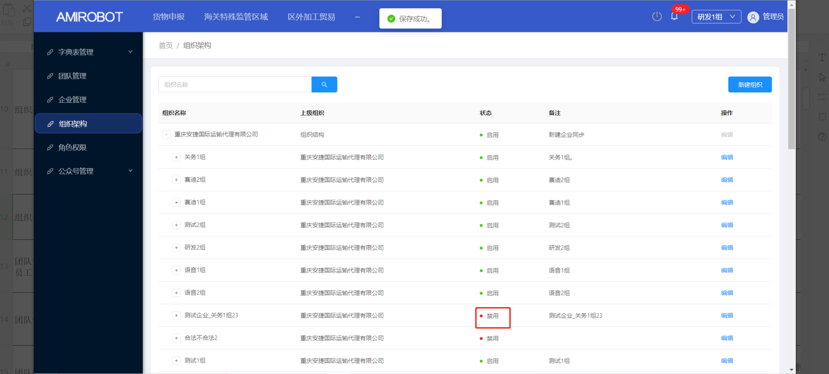 |  |  | 系统管理 |  |  | 禁用组织 | 进入主页，点击【系统管理】，点击【组织架构】 |  | 选择一个需要禁用的【组织名称】，点击编辑 | 进入组织编辑界面 | 将组织状态修改为【禁用】，点击保存 | 保存成功
团队管理-新建员工 | 10011 |  | 完成 | 通过 |  |  |  | 系统管理 |  |  | 新建系统员工 | 进入主页，点击【系统管理】-点击【团队管理】 |  | 展开组织架构；选择一个【组织架构】，点击【新建员工】 | 进入员工信息界面 | 填写员工信息【账号、密码、组织机构、状态、角色、姓名、联系方式等】信息，点击确定 | 保存成功
团队管理-编辑 | 10012 |  | 完成 | 通过 | 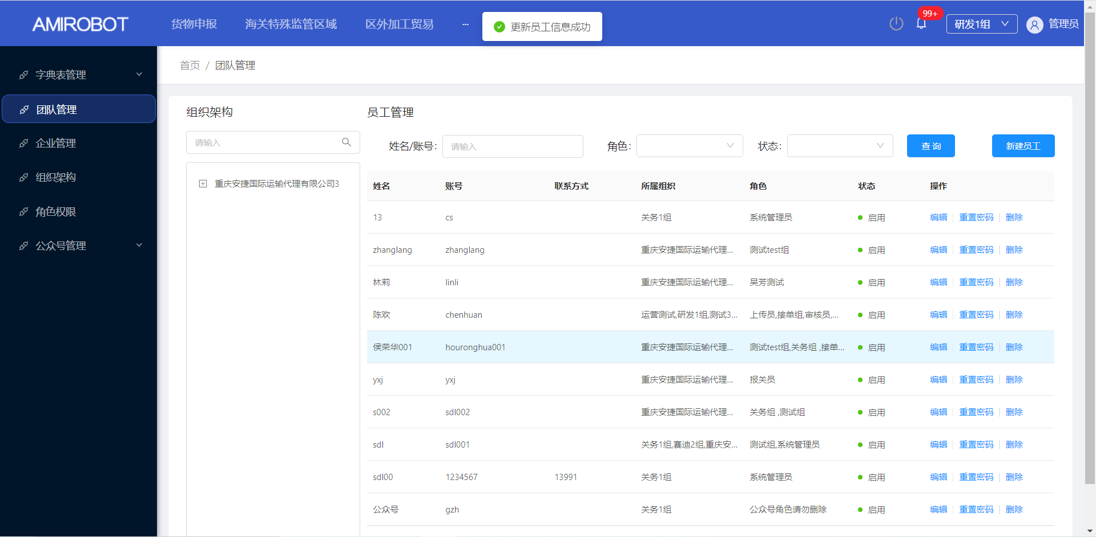 |  |  | 系统管理 |  |  | 编辑使用系统的员工的相关信息 | 进入主页，点击【系统管理】-点击【团队管理】 |  | 选择一个需要编辑的员工，点击编辑 | 进入需要编辑员工信息界面 | 填写员工信息【账号、密码、组织机构、状态、角色、姓名、联系方式等】信息，点击确定 | 更新员工信息成功
团队管理-删除 | 10013 |  | 完成 | 通过 | 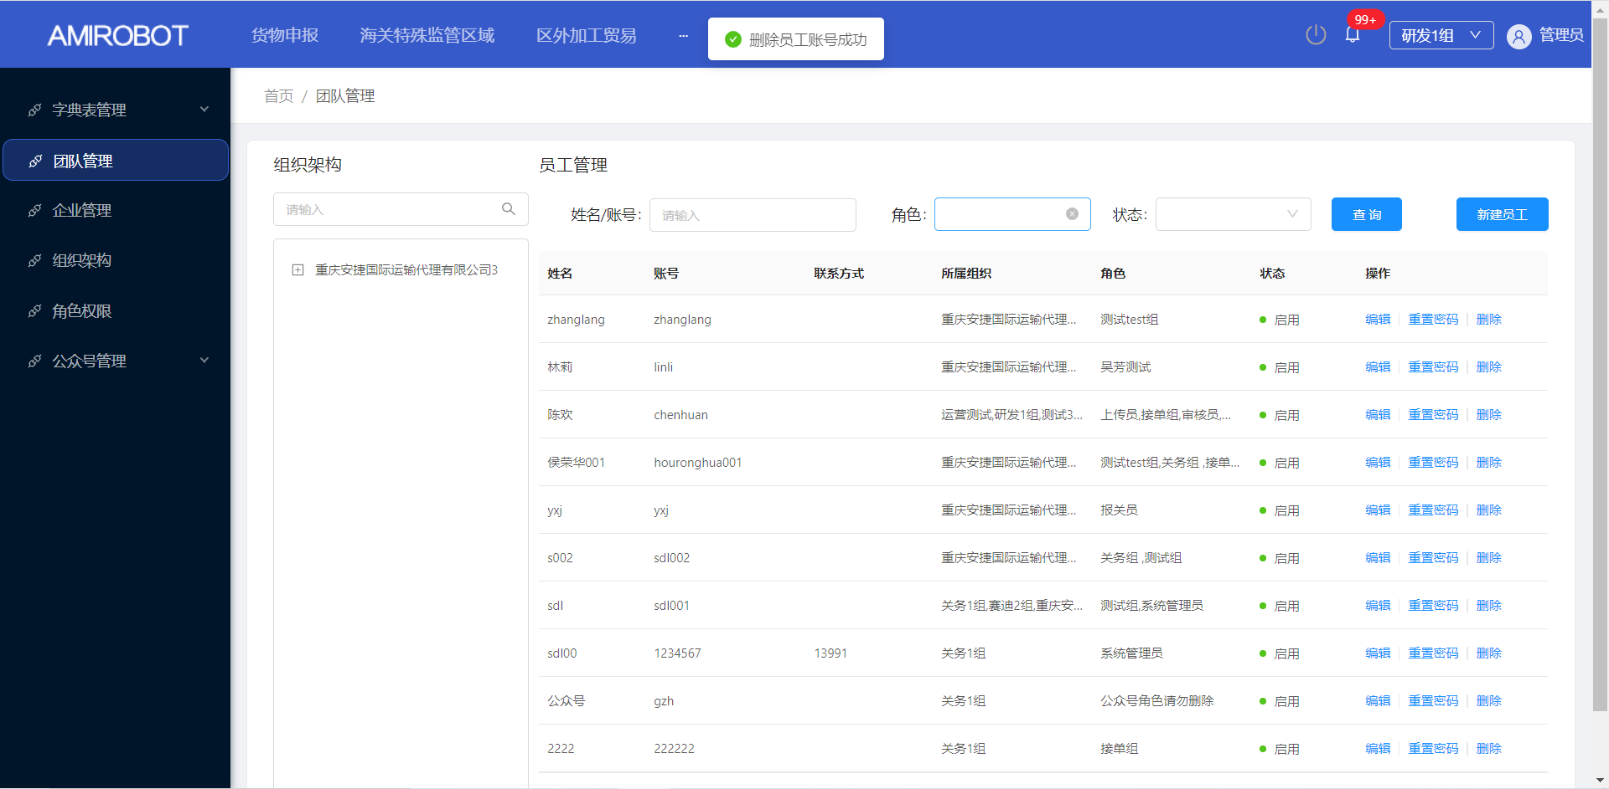 |  |  | 系统管理 |  |  | 删除使用系统的员工 | 进入主页，点击【系统管理】-点击【团队管理】 |  | 选择一个需要删除的员工，点击删除 | 弹出删除确认、取消弹出框 | 点击确定 | 删除员工账号成功
团队管理-重置密码 | 10014 |  | 完成 | 通过 | 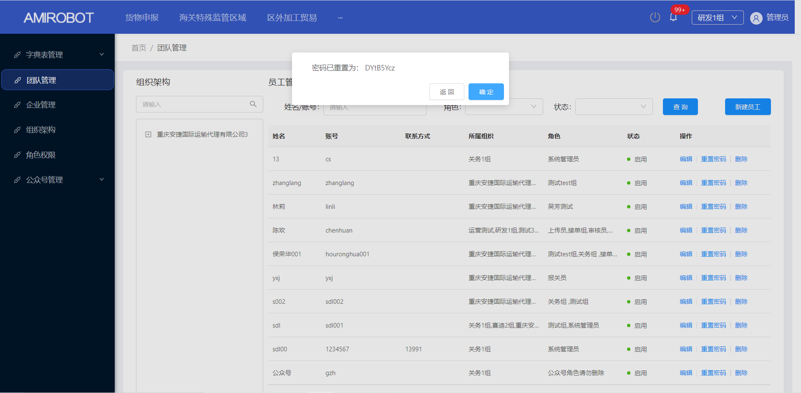 |  |  | 系统管理 |  |  | 重置使用系统的员工的账户密码 | 进入主页，点击【系统管理】-点击【团队管理】 |  | 选择一个需要重置密码的员工，点击重置密码 | 系统弹出重置后的密码
团队管理-组织查询 | 10015 |  | 完成 | 通过 | 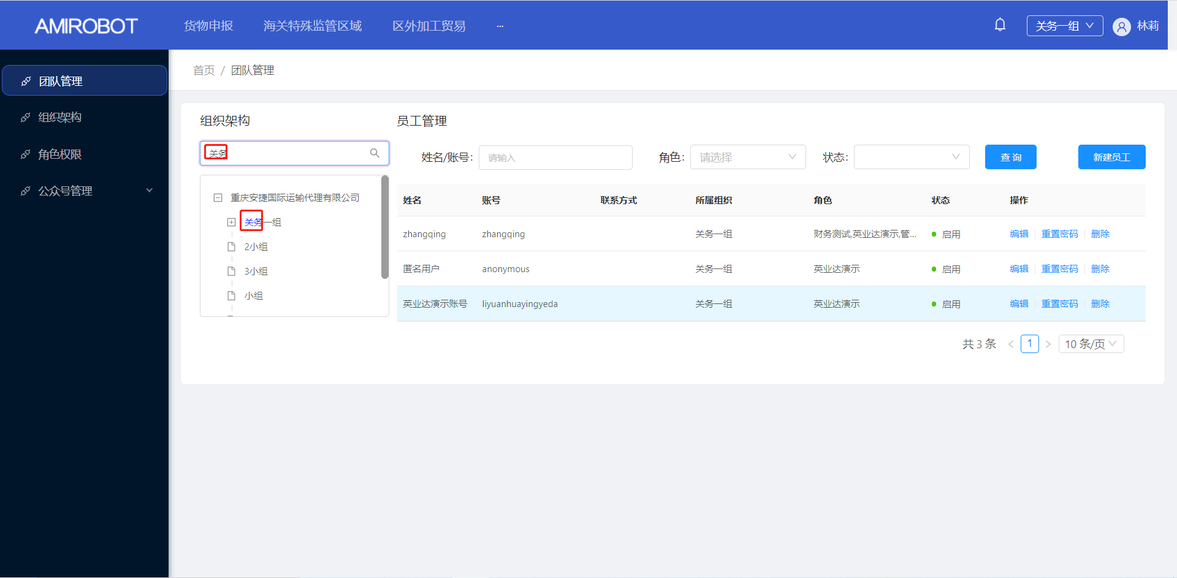 |  |  | 系统管理 |  |  | 查询员工信息 | 进入主页，点击【系统管理】-点击【团队管理】 |  | 在组织架构搜索框输入需要查询组织名称；点击查询 | 根据输入组织名称查询出对应组织
客户管理-新建 | 10016 |  | 完成 | 通过 | 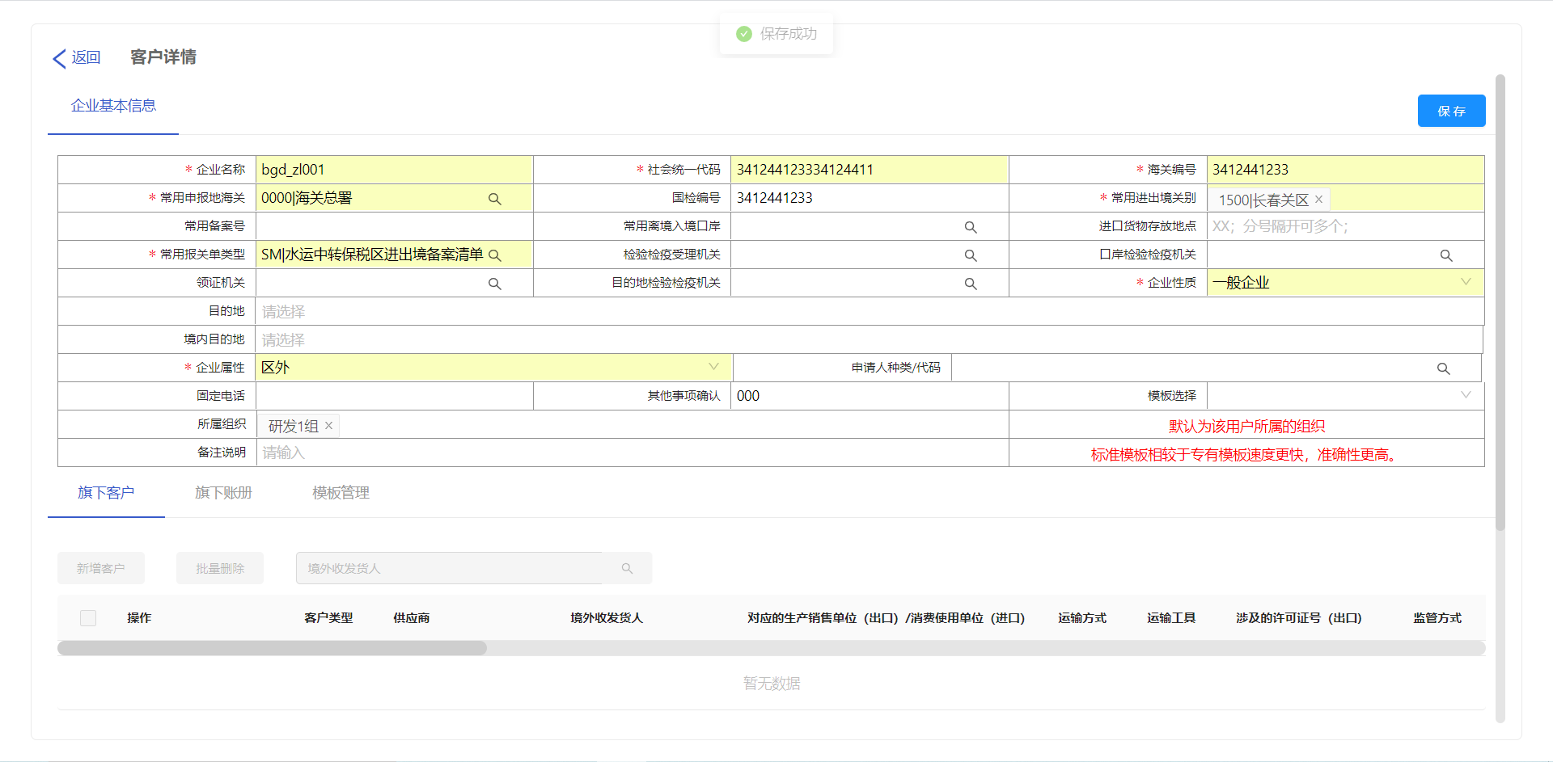 |  |  | 客户管理 |  |  | 新建系统的客户 | 进入主页，点击客户管理 |  | 点击新建客户 | 进入客户基本信息界面 | 输入相应客户信息，点击保存 | 保存成功
客户管理-编辑 | 10017 |  | 完成 | 通过 | 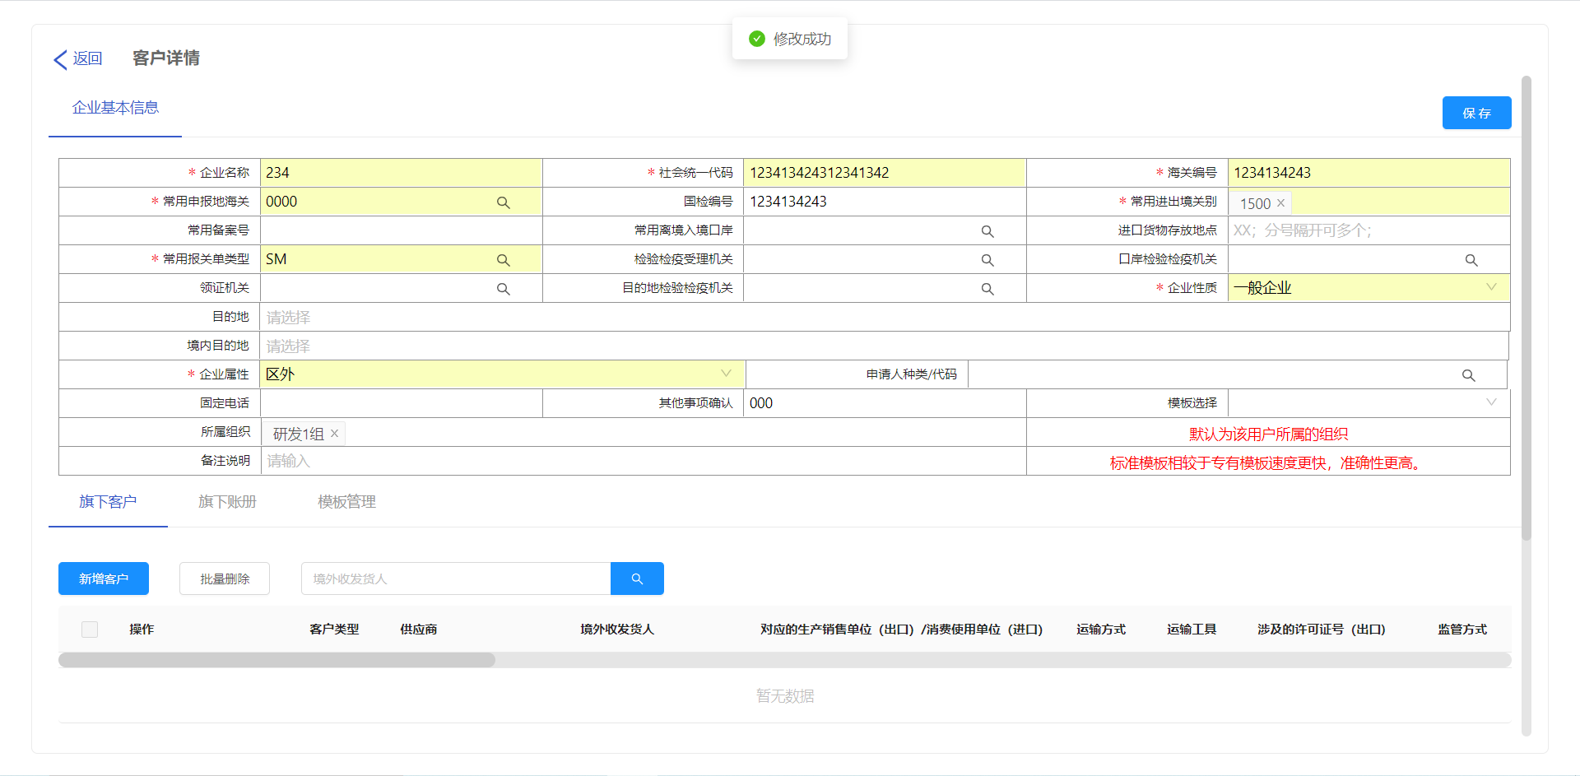 |  |  | 客户管理 |  |  | 编辑使用系统的客户的相关信息 | 进入主页，点击客户管理 |  | 点击编辑按钮 | 进入客户基本信息界面 | 编辑需要修改的系统客户相关信息，点击保存 | 保存成功
客户管理-删除 | 10018 |  | 完成 | 通过 |  |  |  | 客户管理 |  |  | 删除使用系统的客户 | 进入主页，点击客户管理 |  | 点击删除按钮 | 删除系统的客户
客户管理-查询 | 10019 |  | 完成 | 通过 | 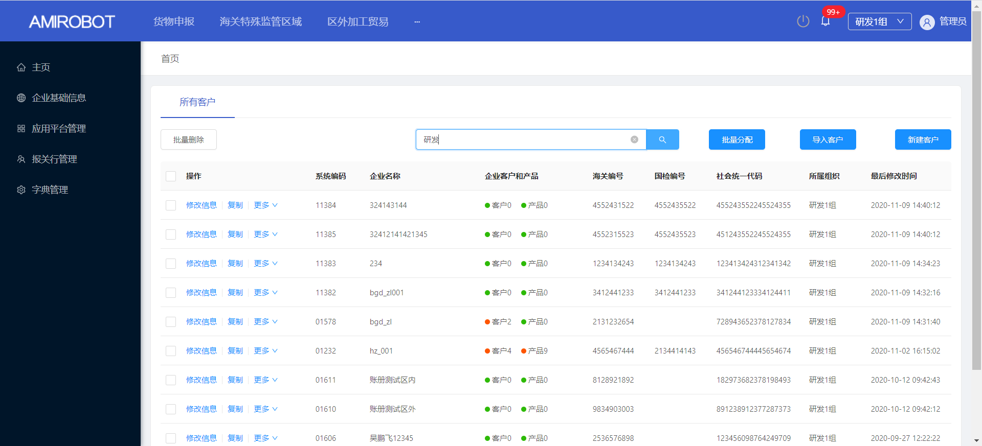 |  |  | 客户管理 |  |  | 查询系统的客户 | 进入主页，点击客户管理 |  | 输入需要查询客户【海关编码/商检编码/社会统一编码/企业名称/所属组织】中的一个；点击查询按钮 | 正确展示查询的客户信息
客户管理-复制客户 | 10020 |  | 完成 | 通过 |  |  |  | 客户管理 |  |  | 复制系统的客户 | 进入主页，点击客户管理 |  | 点击复制按钮 | 复制系统客户
客户管理-下载导入模板 | 10021 |  | 完成 | 通过 | 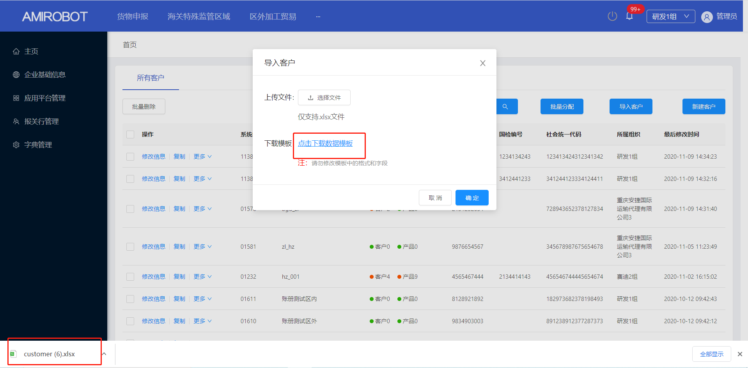 |  |  | 客户管理 |  |  | 下载导入系统模板 | 进入主页，点击客户管理 |  | 点击导入客户，点击下载数据模板 | 模板下载成功
客户管理-导入客户 | 10022 |  | 完成 | 通过 | 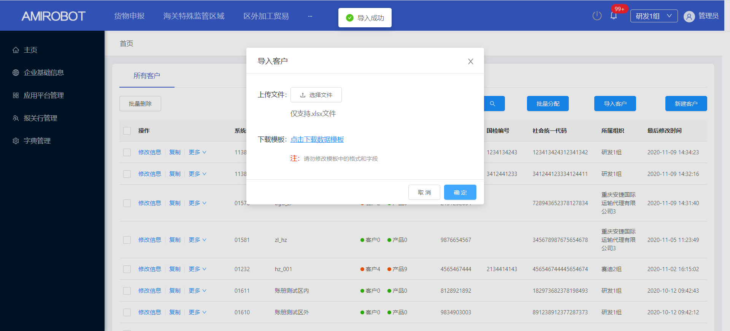 |  |  | 客户管理 |  |  | 导入客户信息 | 进入主页，点击客户管理 |  | 点击导入客户，选择客户模板文件上传 | 客户模板上传成功
客户管理-分配组织 | 10023 |  | 完成 | 通过 | 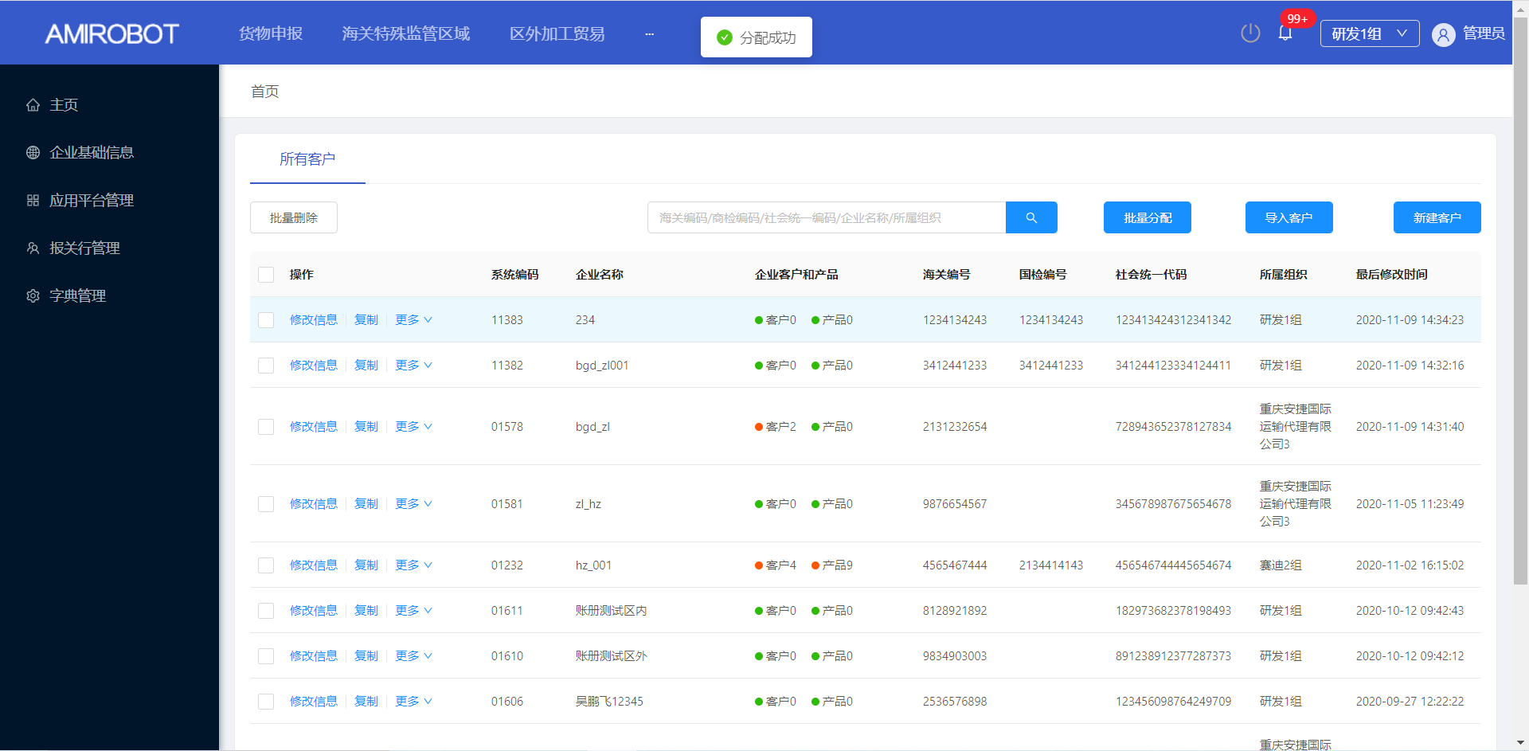 |  |  | 客户管理 |  |  | 分配客户所属组织 | 进入主页，点击客户管理 |  | 选择客户，点击分配组织 | 进入分配组织界面
客户管理-旗下客户-添加 | 10024 |  | 完成 | 通过 | 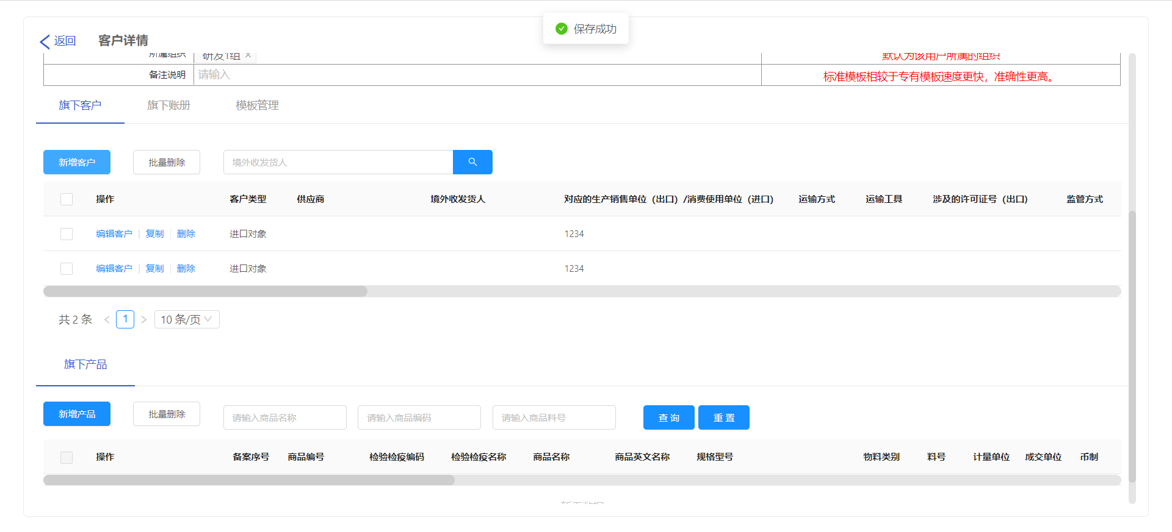 |  |  | 客户管理 |  |  | 添加旗下客户 | 进入主页，点击客户管理 |  | 选择一个需要添加【旗下客户】的客户，双击进入 | 成功进入客户基本信息界面 | 点击新增，输入旗下客户信息，点击保存 | 旗下客户“保存成功”
客户管理-旗下客户-编辑 | 10025 |  | 完成 | 通过 |  |  |  | 客户管理 |  |  | 编辑旗下客户 | 进入主页，点击客户管理 |  | 选择一个需要添加【旗下客户】的客户，双击进入 | 成功进入客户基本信息界面 | 选择一个旗下客户信息，点击【编辑客户】，输入旗下产品信息，点击保存 | 旗下客户“修改成功”
客户管理-旗下客户-复制 | 10026 |  | 完成 | 通过 | 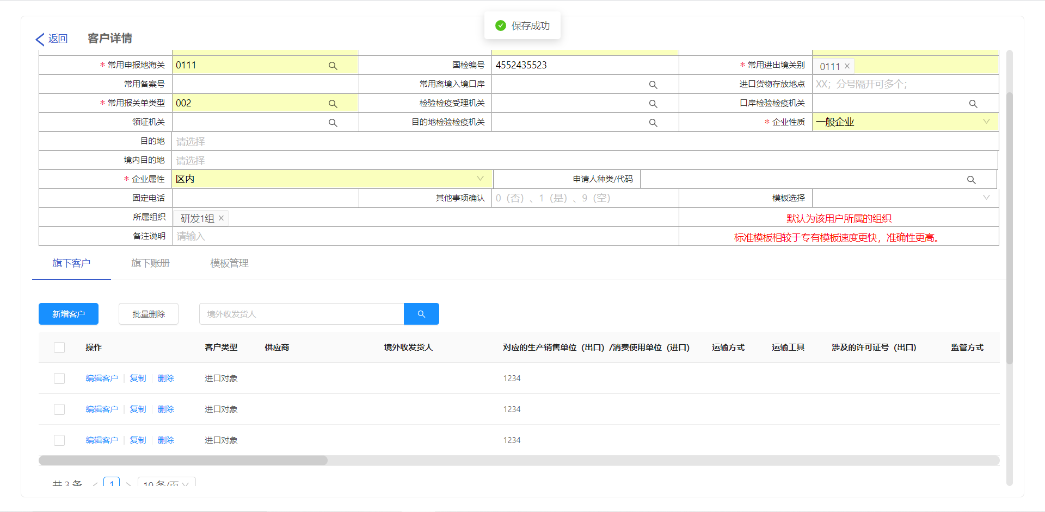 |  |  | 客户管理 |  |  | 复制旗下客户 | 进入主页，点击客户管理 |  | 选择一个需要添加【旗下客户】的客户，双击进入 | 成功进入客户基本信息界面 | 选择一个旗下客户，点击【复制】，输入旗下产品信息，点击保存 | 旗下客户“保存成功”
客户管理-旗下客户-查询 | 10027 |  | 完成 | 通过 | 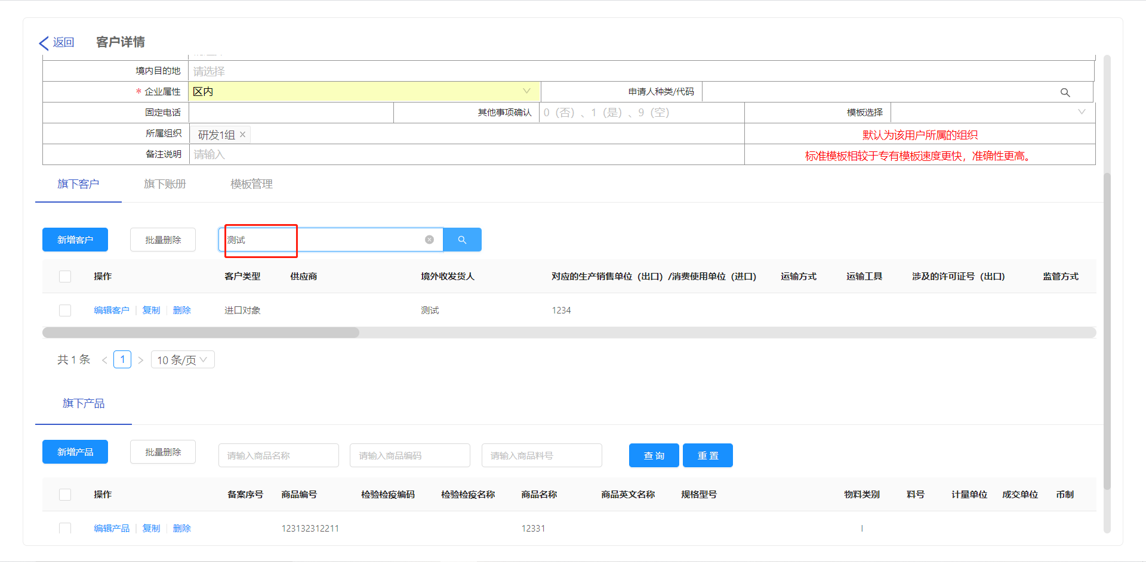 |  |  | 客户管理 |  |  | 查询旗下客户 | 进入主页，点击客户管理 |  | 选择一个需要添加【旗下客户】的客户，双击进入 | 成功进入客户基本信息界面 | 在输入框输入【境内收发货人】名称；点击查询 | 【旗下客户】按照输入的【境内收发货人】展示
客户管理-旗下客户-删除 | 10028 |  | 完成 | 通过 | 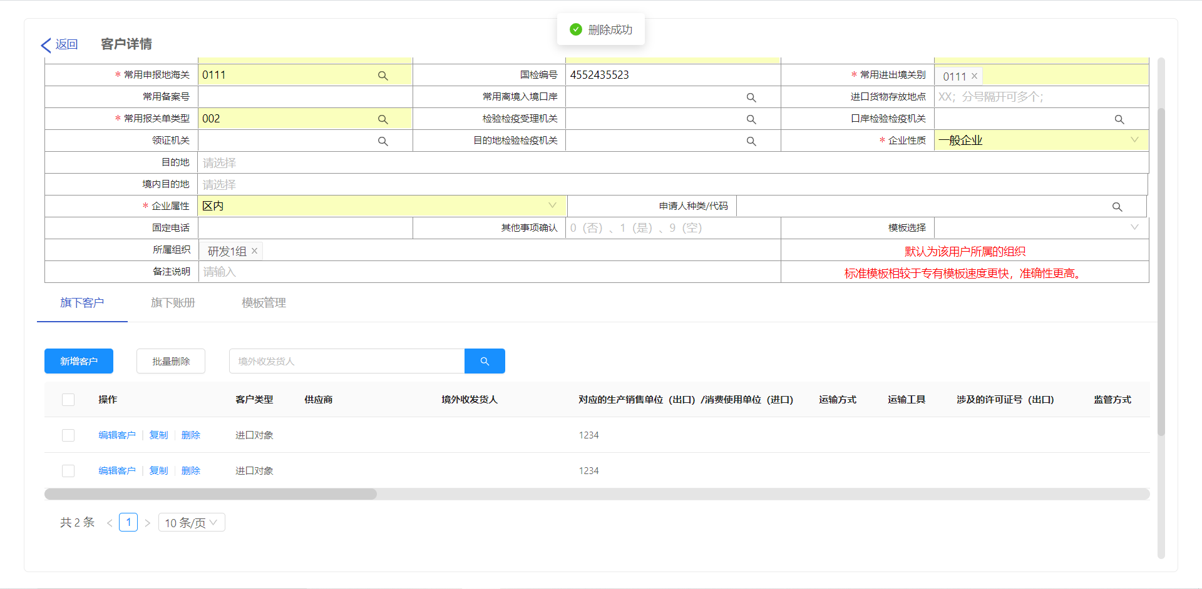 |  |  | 客户管理 |  |  | 删除旗下客户 | 进入主页，点击客户管理 |  | 选择一个需要添加【旗下客户】的客户，点击进入 | 成功进入客户基本信息界面 | 选择一个旗下客户，点击【删除】 | 旗下客户“删除成功” | s
客户管理-旗下产品-添加 | 10029 |  | 完成 | 通过 | 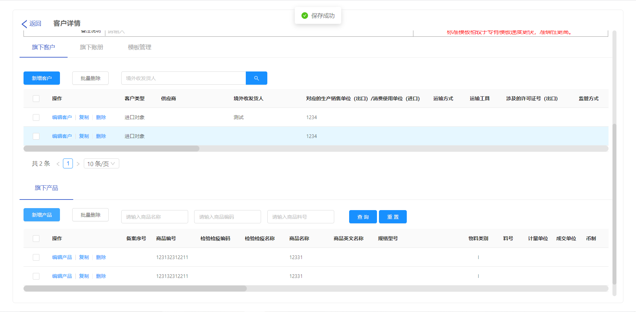 |  |  | 客户管理 |  |  | 添加旗下产品 | 进入主页，点击客户管理 |  | 选择一个需要添加【旗下产品】的客户，双击进入 | 成功进入客户基本信息界面 | 点击新增，输入旗下产品信息，点击保存 | 旗下产品“保存成功”
客户管理-旗下产品-编辑 | 10030 |  | 完成 | 通过 | 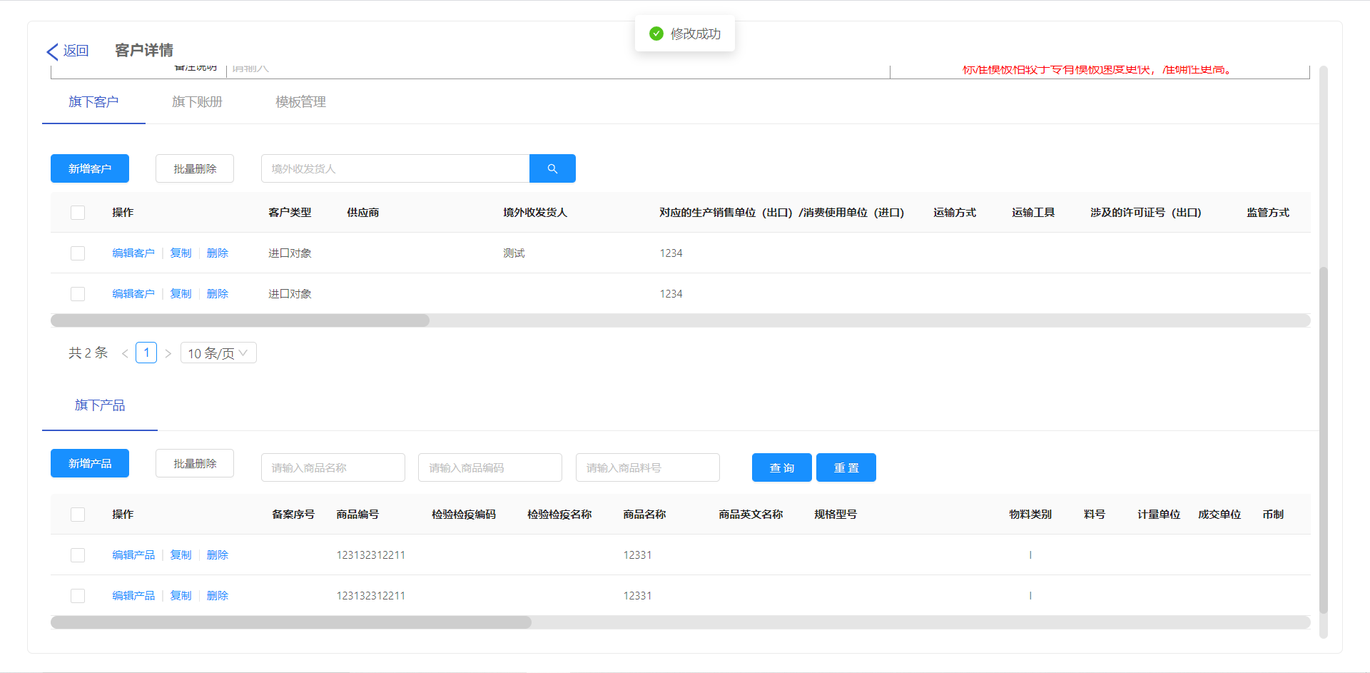 |  |  | 客户管理 |  |  | 编辑旗下产品 | 进入主页，点击客户管理 |  | 选择一个需要添加【旗下产品】的客户，双击进入 | 成功进入客户基本信息界面 | 选择一个旗下产品，点击【编辑产品】，输入旗下产品信息，点击保存 | 旗下产品“修改成功”
客户管理-旗下产品-复制 | 10031 |  | 完成 | 通过 |  |  |  | 客户管理 |  |  | 复制旗下产品 | 进入主页，点击客户管理 |  | 选择一个需要添加【旗下产品】的客户，双击进入 | 成功进入客户基本信息界面 | 选择一个旗下产品，点击复制 | 旗下产品“保存成功”
客户管理-旗下产品-删除 | 10032 |  | 完成 | 通过 | 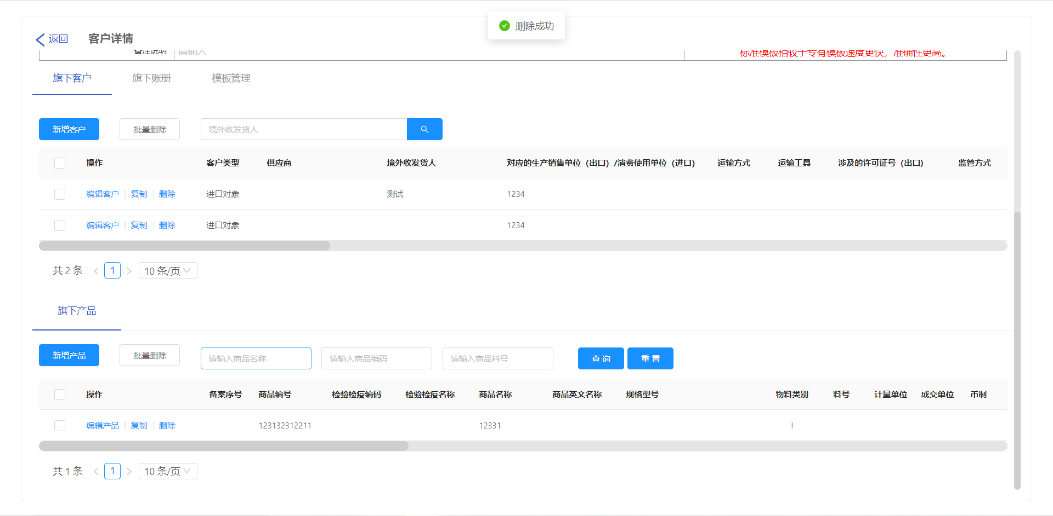 |  |  | 客户管理 |  |  | 删除旗下产品 | 进入主页，点击客户管理 |  | 选择一个需要添加【旗下产品】的客户，双击进入 | 成功进入客户基本信息界面 | 选择一个旗下产品，点击删除 | 旗下产品“删除成功”
客户管理-旗下产品-查询 | 10033 |  | 完成 | 通过 | 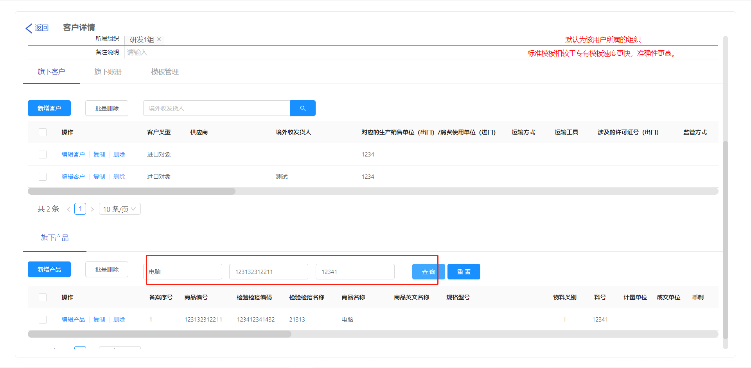 |  |  | 客户管理 |  |  | 查询旗下产品 | 进入主页，点击客户管理 |  | 选择一个需要添加【旗下产品】的客户，双击进入 | 成功进入客户基本信息界面 | 选择一个旗下产品，在输入框输入怕【商品名称、商品编码、商品料号】，点击查询 | 【旗下产品】根据输入的【商品名称、商品编码、商品料号】进行展示
客户管理-旗下账册表头-添加 | 10034 |  | 完成 | 通过 | 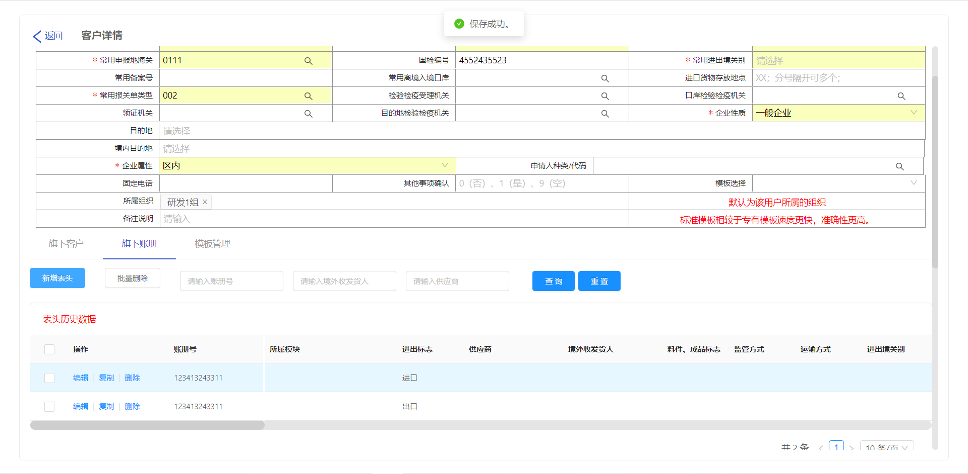 |  |  | 客户管理 |  |  | 添加旗下账册表头 | 进入主页，点击客户管理 |  | 选择一个需要添加【旗下账册表头】的客户，双击进入 | 成功进入客户基本信息界面 | 点击旗下账册表头新增，输入旗下账册表头信息，点击保存 | 旗下账册表头“保存成功”
客户管理-旗下账册表头-编辑 | 10035 |  | 完成 | 通过 |  |  |  | 客户管理 |  |  | 编辑旗下账册表头 | 进入主页，点击客户管理 |  | 选择一个需要添加【旗下账册表头】的客户，双击进入 | 成功进入客户基本信息界面 | 选择一个旗下账册表头，点击编辑，输入旗下账册表头信息，点击保存 | 旗下账册表头“保存成功”
客户管理-旗下账册表头-复制 | 10036 |  | 完成 | 通过 |  |  |  | 客户管理 |  |  | 复制旗下账册表头 | 进入主页，点击客户管理 |  | 选择一个需要添加【旗下账册表头】的客户，双击进入 | 成功进入客户基本信息界面 | 选择一个旗下账册表头，点击复制，点击保存 | 旗下账册表头“保存成功”
客户管理-旗下账册表头-查询 | 10037 |  | 完成 | 通过 | 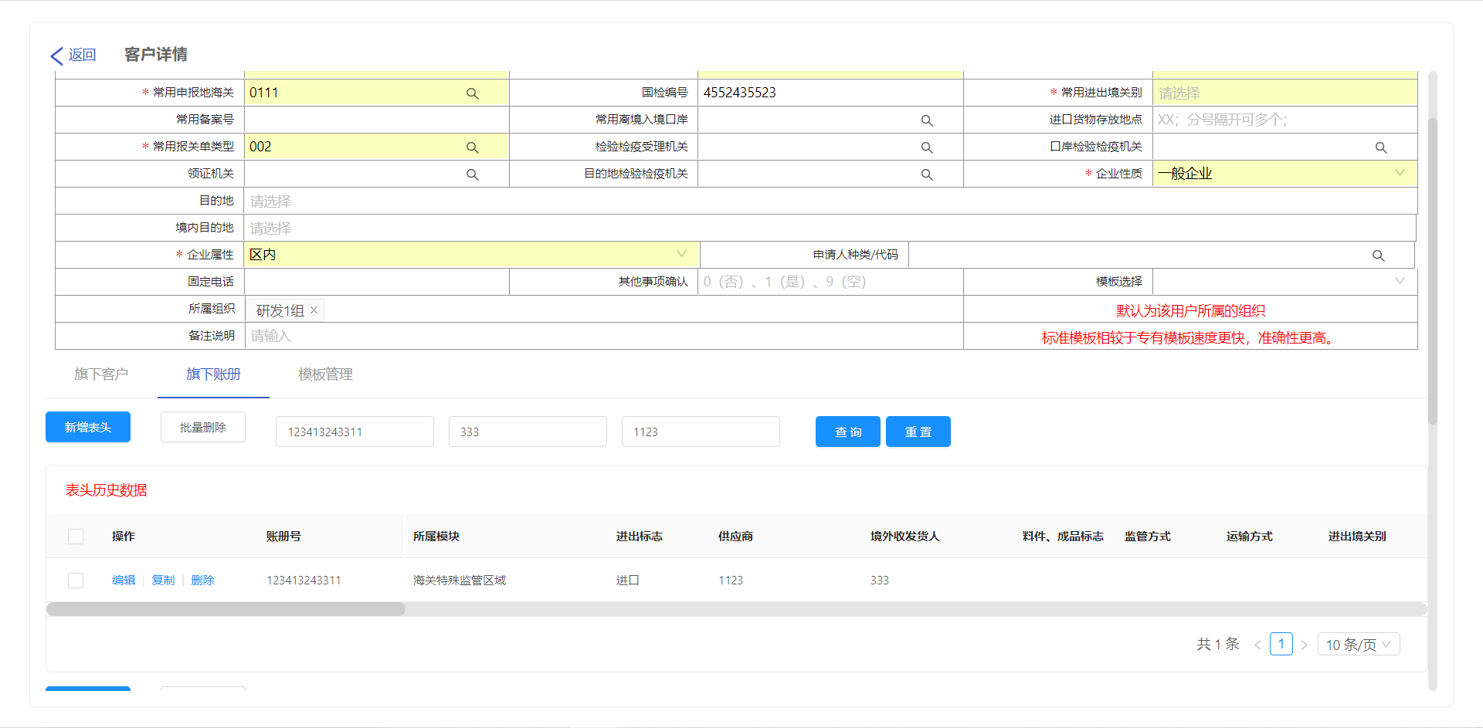 |  |  | 客户管理 |  |  | 查询旗下账册表头 | 进入主页，点击客户管理 |  | 选择一个需要添加【旗下账册表头】的客户，双击进入 | 成功进入客户基本信息界面 | 在【旗下账册表头】输入【账册号、境外收发货人、供应商】点击查询 | 【旗下账册表头】根据输入的【账册号、境外收发货人、供应商】进行展示
客户管理-旗下账册表头-删除 | 10038 |  | 完成 | 通过 | 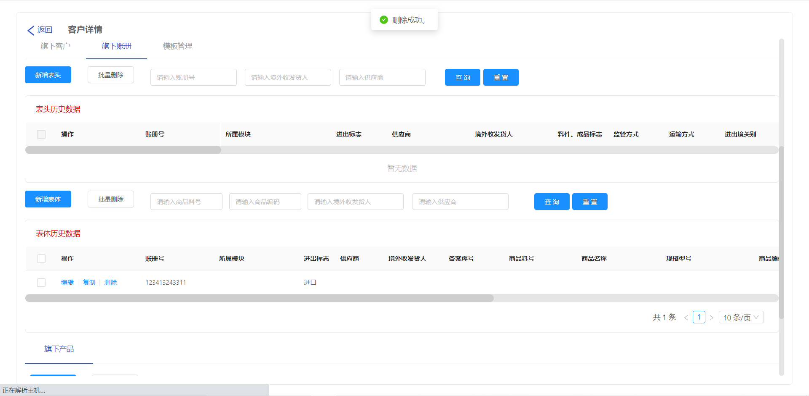 |  |  | 客户管理 |  |  | 删除旗下账册表头 | 进入主页，点击客户管理 |  | 选择一个需要添加【旗下账册表头】的客户，双击进入 | 成功进入客户基本信息界面 | 选择一个需要需要删除的【旗下账册表头】，点击删除 | 旗下账册表头“删除成功”
客户管理-旗下账册表体-添加 | 10039 |  | 完成 | 通过 | 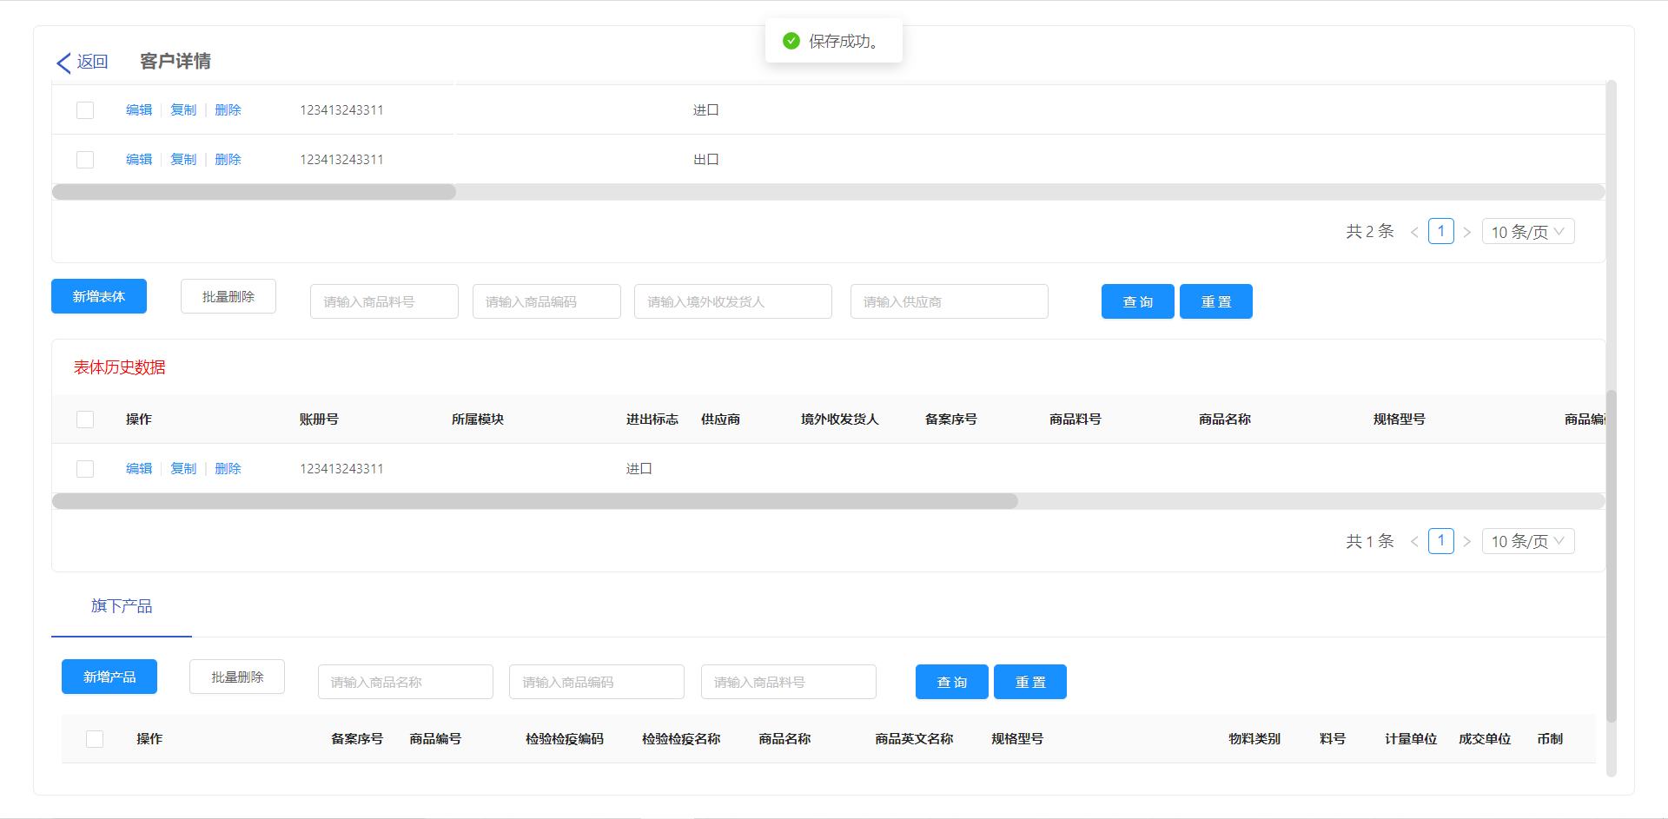 |  |  | 客户管理 |  |  | 添加旗下账册表体 | 进入主页，点击客户管理 |  | 选择一个需要添加【旗下账册表体】的客户，双击进入 | 成功进入客户基本信息界面 | 点击【旗下账册表体】，点击【新增】，输入旗下账册表体信息，点击保存 | 旗下账册表体“保存成功”
客户管理-旗下账册表体-编辑 | 10040 |  | 完成 | 通过 |  |  |  | 客户管理 |  |  | 编辑旗下账册表体 | 进入主页，点击客户管理 |  | 选择一个需要修改【旗下账册表体】的客户，双击进入 | 成功进入客户基本信息界面 | 点击【旗下账册表体】，点击【新增】，修改旗下账册表体信息，点击保存 | 旗下账册表体“保存成功”
客户管理-旗下账册表体-复制 | 10041 |  | 完成 | 通过 |  |  |  | 客户管理 |  |  | 复制旗下账册表体 | 进入主页，点击客户管理 |  | 选择一个需要添加【旗下账册表体】的客户，双击进入 | 成功进入客户基本信息界面 | 点击【旗下账册表体】，选择一个【旗下账册表体】，点击复制，点击保存 | 旗下账册表体“保存成功”
客户管理-旗下账册表体-查询 | 10042 |  | 完成 | 通过 | 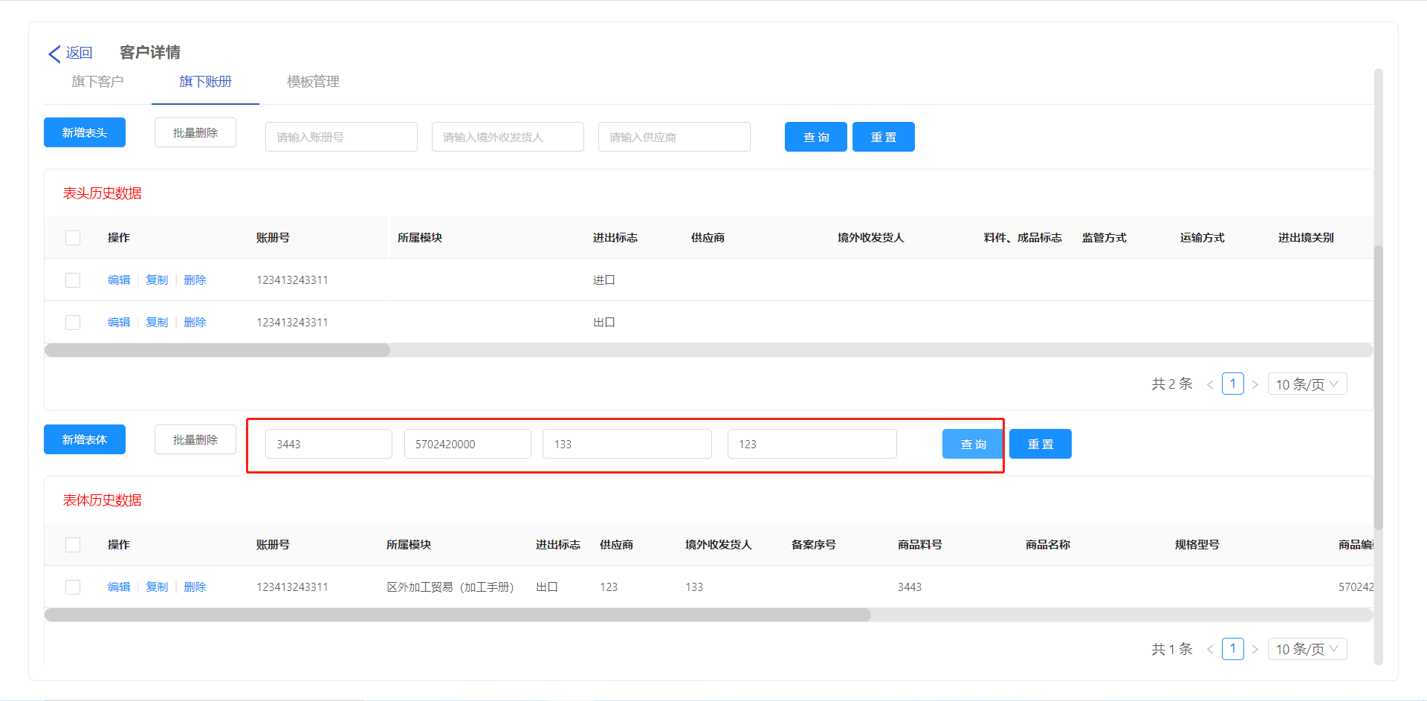 |  |  | 客户管理 |  |  | 查询旗下账册表体 | 进入主页，点击客户管理 |  | 选择一个需要添加【旗下账册表体】的客户，双击进入 | 成功进入客户基本信息界面 | 在【旗下账册表体】输入【商品料号、商品编码、境外收发货人、供应商】点击查询 | 【旗下账册表体】根据输入的【商品料号、商品编码、境外收发货人、供应商】进行展示
客户管理-旗下账册表体-删除 | 10043 |  | 完成 | 通过 | 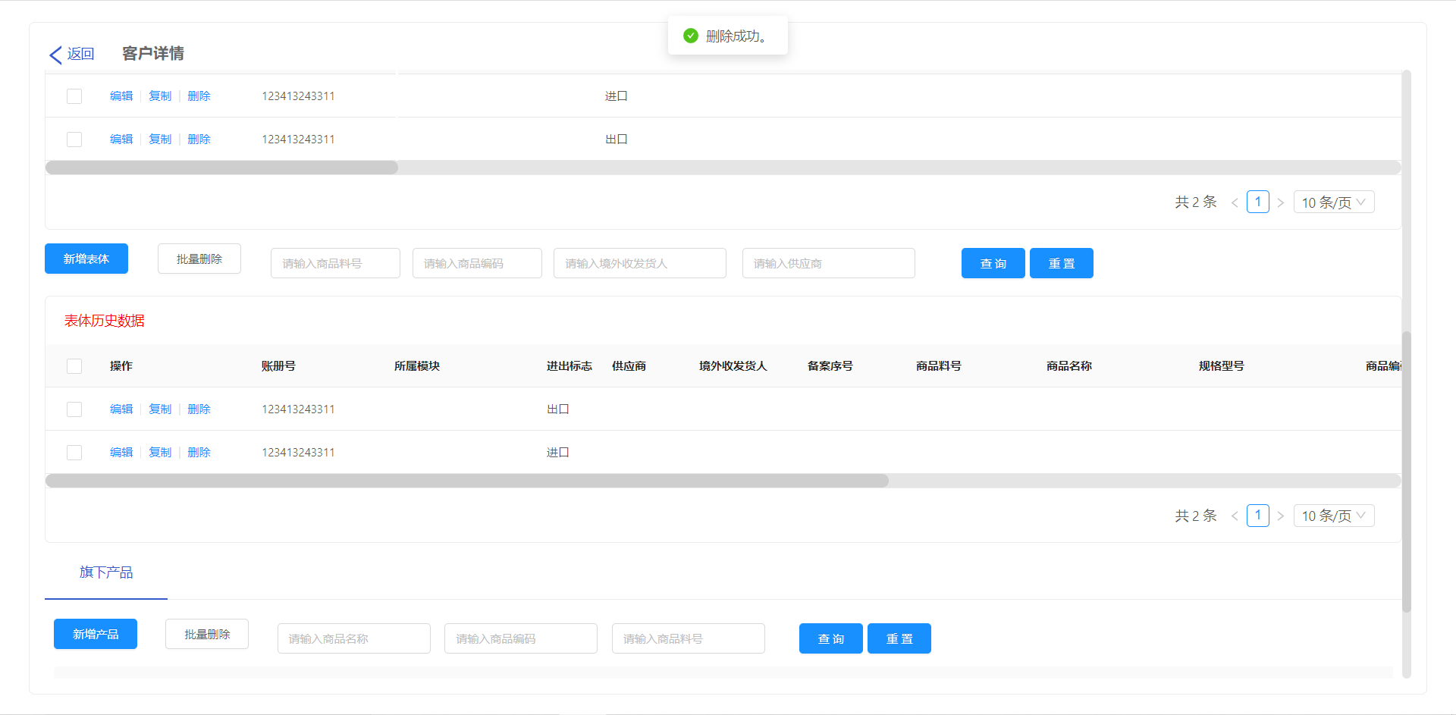 |  |  | 客户管理 |  |  | 删除旗下账册表体 | 进入主页，点击客户管理 |  | 选择一个需要添加【旗下账册表体】的客户，双击进入 | 成功进入客户基本信息界面 | 点击【旗下账册表体】，选择一需要删除的【旗下账册表体】，点击删除，点击确定 | 旗下账册表体“删除成功”
货物申报-上传 | 10044 |  | 完成 | 通过 |  |  |  |  |  |  | 上传识别并生成报关单 | 进入主页，点击货物申报，点击报关单（进口、出口） |  | 点击上传按钮，输入信息，选择文件，双击上传 | 识别制单成功
货物申报-货物申报制单-新增 | 10045 |  | 完成 | 通过 |  |  |  |  |  |  | 手动新增报关单 | 进入主页，点击货物申报，点击报关单（进口、出口） |  | 点击新增按钮，输入报关单信息，保存 | 新增报关单成功
货物申报-货物申报制单-编辑 | 10046 |  | 完成 | 通过 |  |  |  |  |  |  | 编辑报关单的相关信息 | 进入主页，点击货物申报，点击报关单（进口、出口） |  | 点击编辑按钮 | 编辑报关单的相关信息
货物申报-货物申报制单-删除 | 10047 |  | 完成 | 通过 |  |  |  |  |  |  | 删除报关单的相关信息 | 进入主页，点击货物申报，点击报关单（进口、出口） |  | 点击删除按钮 | 删除系统的报关单
货物申报-货物申报制单-打印 | 10048 |  | 完成 | 通过 |  |  |  |  |  |  | 打印制单率100%报关单 | 进入主页，点击货物申报，点击报关单（进口、出口） |  | 点击打印按钮 | 进入打印界面
货物申报-货物申报制单-查询 | 10049 |  | 完成 | 通过 |  |  |  |  |  |  | 查询系统的报关单 | 进入主页，点击货物申报，点击报关单（进口、出口） |  | 在搜索框输入查询信息，点击查询 | 查询成功
货物申报-货物申报制单-提交下一步 | 10050 |  | 完成 | 通过 |  |  |  |  |  |  | 货物申报制单提交到货物报关单申报 | 进入主页，点击货物申报，点击报关单（进口、出口） |  | 选择一条报关单，点击提交下一步 | 货物申报制单提交到货物报关单申报成功
货物申报-货物报关单申报-查询 | 10051 |  | 完成 | 通过 |  |  |  |  |  |  | 查询货物报关单申报 | 进入主页，点击货物申报，点击货物报关单申报 |  | 在搜索框输入查询信息，点击查询 | 查询成功
货物申报-货物报关单申报-提交 | 10052 |  | 完成 | 通过 |  |  |  |  |  |  | 货物报关单申报-提交单一窗口 | 进入主页，点击货物申报，点击货物报关单申报 |  | 双击报关单进入，点击提交按钮 | 提交成功
货物申报-货物报关单申报-驳回 | 10053 |  | 完成 | 通过 |  |  |  |  |  |  | 货物报关单申报驳回制单界面 | 进入主页，点击货物申报，点击货物报关单申报 |  | 双击报关单进入，点击驳回按钮 | 驳回成功
货物申报-货物报关单申报-复制 | 10054 |  | 完成 | 通过 |  |  |  |  |  |  | 货物报关单复制 | 进入主页，点击货物申报，点击货物报关单申报 |  | 选择报关单，点击复制，输入复制信息，点击确定 | 复制成功
货物申报-货物报关单申报-打印 | 10055 |  | 完成 | 通过 |  |  |  |  |  |  | 货物报关单打印 | 进入主页，点击货物申报，点击货物报关单申报 |  | 选择报关单，点击打印 | 进入打印界面
海关特殊监管区域-保税核注清单-上传 | 10056 |  | 完成 | 通过 | 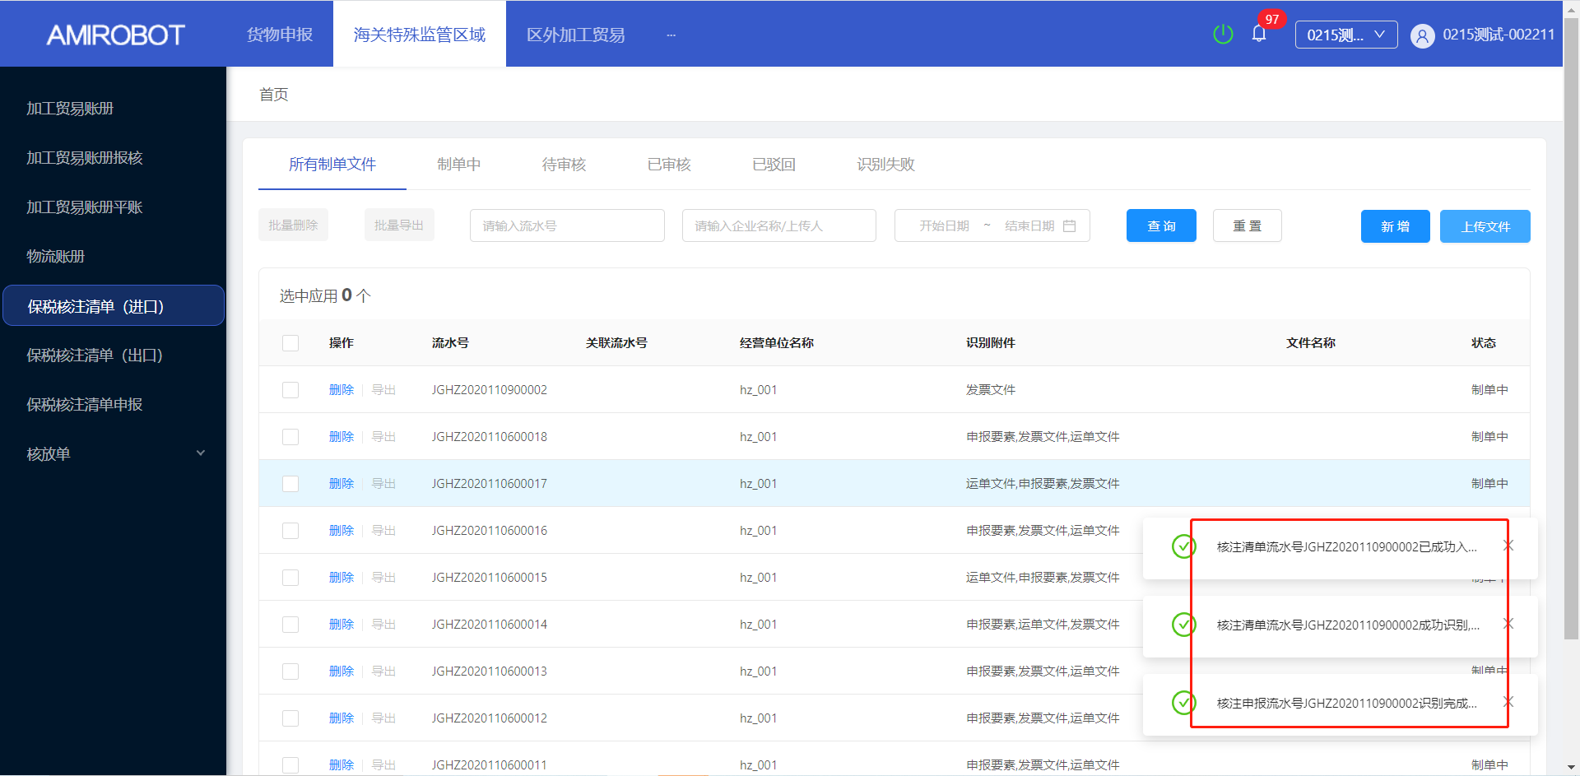 |  |  | 海关特殊监管区域 |  |  | 上传识别并生成保税核注清单 | 进入主页，点击海关特殊监管区域，点击保税核注清单（进口、出口） |  | 点击上传按钮 | 进入上传制单界面 | 在上传界面输入【客户信、委托单位、b2b流水号、供应商】等信息，点击单次，选择上传的文件，点击确定 | 识别制单成功
海关特殊监管区域-保税核注清单-新增核注清单 | 10057 |  | 完成 | 通过 | 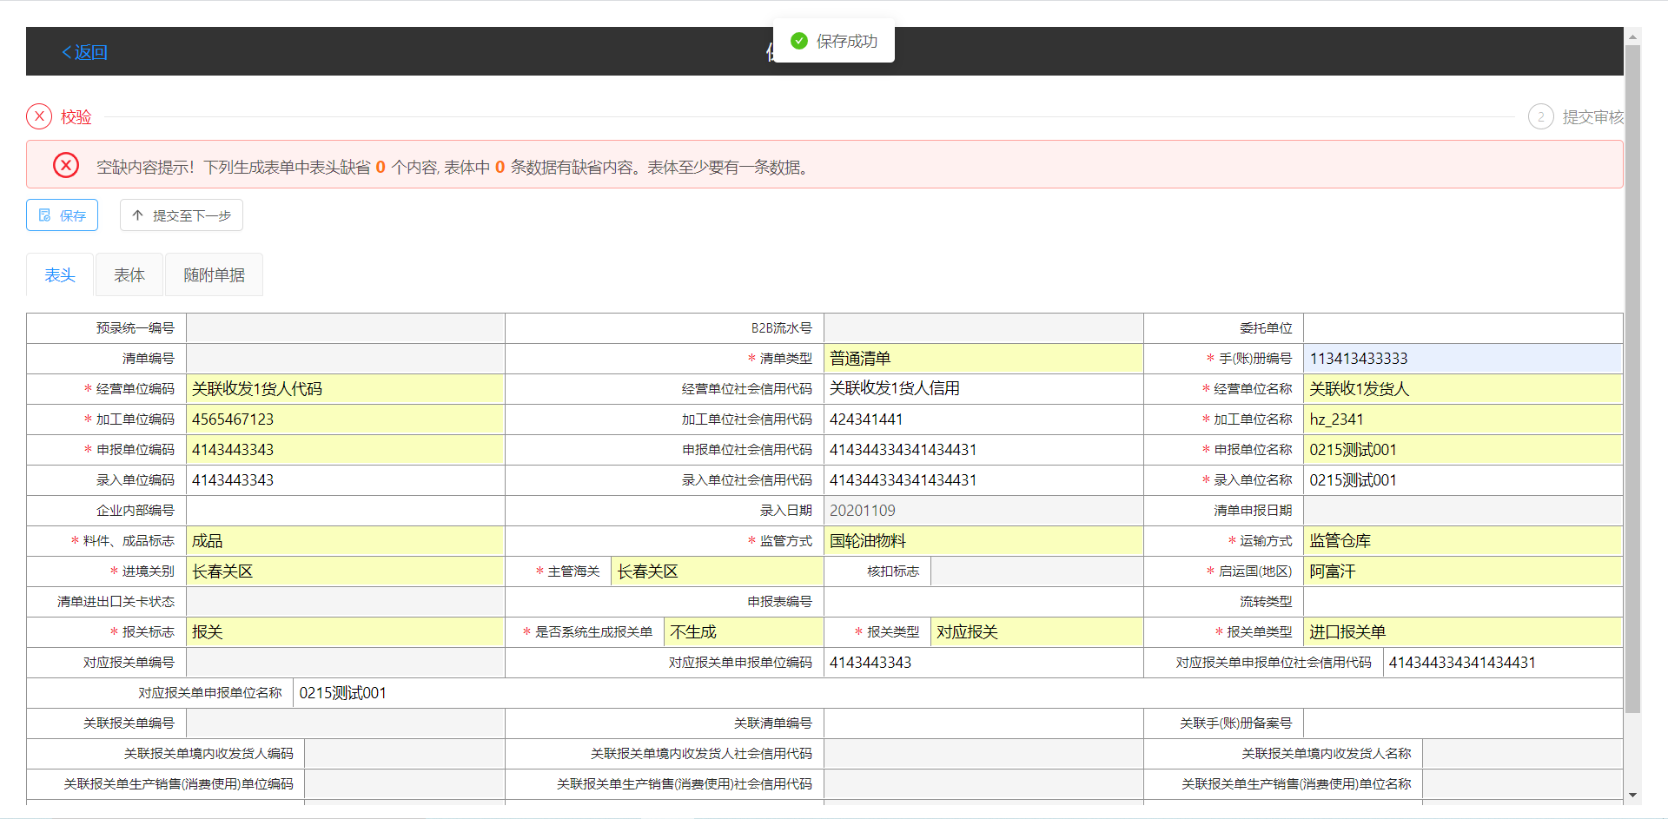 |  |  | 海关特殊监管区域 |  |  | 手动新增保税核注清单 | 进入主页，点击海关特殊监管区域，点击保税核注清单（进口、出口） |  | 点击新增按钮 | 进入制单界面 | 点击表头，在保税核注清单表头输入【核注清单信息】，点击保存 | 保存成功
海关特殊监管区域-保税核注清单-编辑表头 | 10058 |  | 完成 | 通过 |  |  |  | 海关特殊监管区域 |  |  | 编辑保税核注清单的表表头 | 进入主页，点击海关特殊监管区域，点击保税核注清单（进口、出口） |  | 选择一个需要编辑的核注清单，点击编辑 | 进入核注清单制单界面 | 点击表头，修改保税核注清单【表头】的相关信息，点击保存 | 保存成功
海关特殊监管区域-保税核注清单-新增表体 | 10059 |  | 完成 | 通过 | 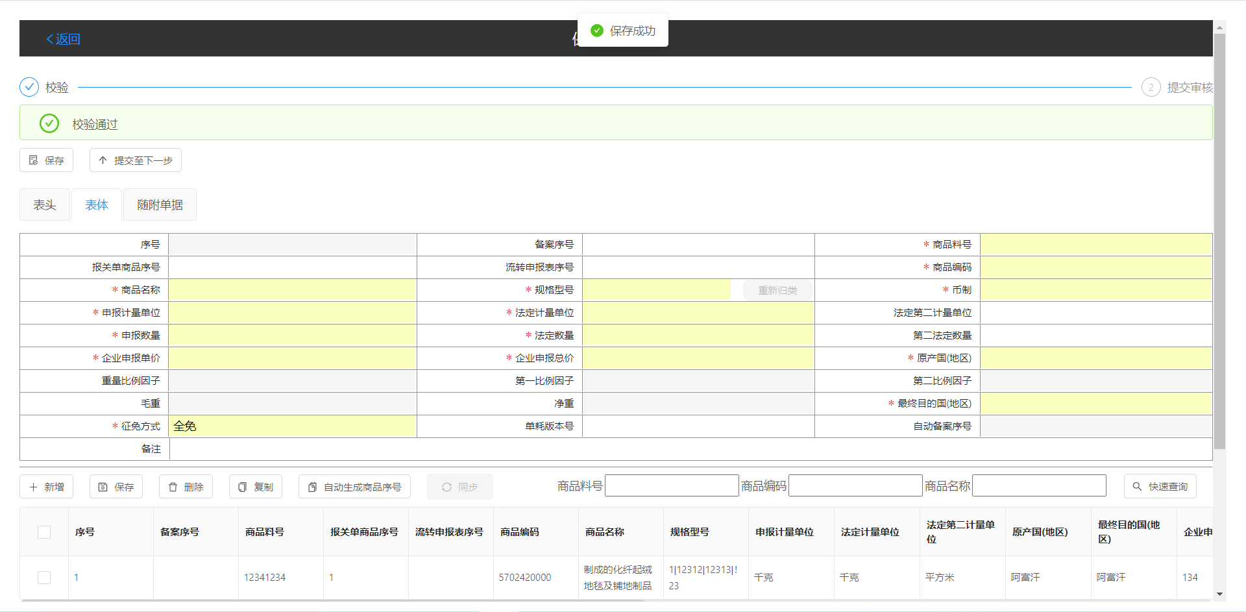 |  |  | 海关特殊监管区域 |  |  | 新增保税核注清单的表体 | 进入主页，点击海关特殊监管区域，点击保税核注清单（进口、出口） |  | 选择一个需要新增【表体】的核注清单，点击编辑 | 进入核注清单制单界面 | 点击【表体】，输入表体【备案序号、料号等】信息，点击保存 | 保存成功 |  |  | s
海关特殊监管区域-保税核注清单-编辑表体 | 10060 |  | 完成 | 通过 |  |  |  | 海关特殊监管区域 |  |  | 编辑保税核注清单的表体 | 进入主页，点击海关特殊监管区域，点击保税核注清单（进口、出口） |  | 选择一个需要编辑【表体】的核注清单，点击编辑 | 进入核注清单制单界面 | 点击【表体】，选择需要编辑的【表体】，修改表体【备案序号、料号等】信息，点击保存 | 保存成功
海关特殊监管区域-保税核注清单-删除 | 10061 |  | 完成 | 通过 |  |  |  | 海关特殊监管区域 |  |  | 删除保税核注清单的相关信息 | 进入主页，点击海关特殊监管区域，点击保税核注清单（进口、出口） |  | 点击删除按钮 | 删除系统的保税核注清单
海关特殊监管区域-保税核注清单-导出 | 10062 |  | 完成 | 通过 |  |  |  | 海关特殊监管区域 |  |  | 导出提交下一步后的保税核注清单 | 进入主页，点击海关特殊监管区域，点击保税核注清单（进口、出口） |  | 点击导出按钮 | 成功导出保税核注清单数据
海关特殊监管区域-保税核注清单-查询 | 10063 |  | 完成 | 通过 |  |  |  | 海关特殊监管区域 |  |  | 查询系统的保税核注清单 | 进入主页，点击海关特殊监管区域，点击保税核注清单（进口、出口） |  | 在搜索框输入查询信息，点击查询 | 查询成功
海关特殊监管区域-保税核注清单-提交下一步 | 10064 |  | 完成 | 通过 |  |  |  | 海关特殊监管区域 |  |  | 保税核注清单提交到保税核注清单申报 | 进入主页，点击海关特殊监管区域，点击保税核注清单（进口、出口） |  | 选择一条保税核注清单，点击提交下一步 | 保税核注清单提交到保税核注清单申报成功
海关特殊监管区域-保税核注清单申报-查询 | 10065 |  | 完成 | 通过 |  |  |  | 海关特殊监管区域 |  |  | 查询保税核注清单申报 | 进入主页，点击海关特殊监管区域，点击保税核注清单申报 |  | 在搜索框输入查询信息，点击查询 | 查询成功
海关特殊监管区域-保税核注清单申报-提交 | 10066 |  | 完成 | 通过 |  |  |  | 海关特殊监管区域 |  |  | 保税核注清单申报-提交单一窗口 | 进入主页，点击海关特殊监管区域，点击保税核注清单申报 |  | 点击提交按钮 | 提交成功
海关特殊监管区域-保税核注清单申报-驳回 | 10067 |  | 完成 | 通过 |  |  |  | 海关特殊监管区域 |  |  | 保税核注清单申报驳回制单界面 | 进入主页，点击海关特殊监管区域，点击保税核注清单（进口、出口） |  | 点击驳回按钮 | 驳回成功
海关特殊监管区域-保税核注清单申报-复制 | 10068 |  | 完成 | 通过 |  |  |  | 海关特殊监管区域 |  |  | 保税核注清单复制 | 进入主页，点击海关特殊监管区域，点击保税核注清单（进口、出口） |  | 选择保税核注清单，点击复制，输入复制信息，点击确定 | 复制成功
海关特殊监管区域-保税核注清单申报-打印 | 10069 |  | 完成 | 通过 |  |  |  | 海关特殊监管区域 |  |  | 保税核注清单打印 | 进入主页，点击海关特殊监管区域，点击保税核注清单（进口、出口） |  | 选择保税核注清单，点击打印 | 进入打印界面
区外加工贸易-加工账册管理-核注清单-上传 | 10070 |  | 完成 | 通过 |  |  |  | 区外加工贸易 |  |  | 上传识别并生成核注清单 | 进进入主页，点击区外加工贸易，点击加工贸易账册点击，点击核注清单（进口、出口） |  | 点击上传按钮，输入信息，选择文件，点击上传 | 识别制单成功
区外加工贸易-加工账册管理-核注清单-新增 | 10071 |  | 完成 | 通过 |  |  |  | 区外加工贸易 |  |  | 手动新增核注清单 | 进进入主页，点击区外加工贸易，点击加工贸易账册点击，点击核注清单（进口、出口） |  | 点击新增按钮，输入核注清单信息，保存 | 新增核注清单成功
区外加工贸易-加工账册管理-核注清单-编辑 | 10072 |  | 完成 | 通过 |  |  |  | 区外加工贸易 |  |  | 编辑核注清单的相关信息 | 进进入主页，点击区外加工贸易，点击加工贸易账册点击，点击核注清单（进口、出口） |  | 点击编辑按钮 | 编辑核注清单的相关信息
区外加工贸易-加工账册管理-核注清单-删除 | 10073 |  | 完成 | 通过 |  |  |  | 区外加工贸易 |  |  | 删除核注清单的相关信息 | 进进入主页，点击区外加工贸易，点击加工贸易账册点击，点击核注清单（进口、出口） |  | 点击删除按钮 | 删除系统的核注清单
区外加工贸易-加工账册管理-核注清单-导出 | 10074 |  | 完成 | 通过 |  |  |  | 区外加工贸易 |  |  | 导出提交下一步后的核注清单 | 进进入主页，点击区外加工贸易，点击加工贸易账册点击，点击核注清单（进口、出口） |  | 点击导出按钮 | 成功导出核注清单数据
区外加工贸易-加工账册管理-核注清单-查询 | 10075 |  | 完成 | 通过 |  |  |  | 区外加工贸易 |  |  | 查询系统的核注清单 | 进进入主页，点击区外加工贸易，点击加工贸易账册点击，点击核注清单（进口、出口） |  | 在搜索框输入查询信息，点击查询 | 查询成功
区外加工贸易-加工账册管理-核注清单-提交下一步 | 10076 |  | 完成 | 通过 |  |  |  | 区外加工贸易 |  |  | 核注清单提交到保税核注清单申报 | 进进入主页，点击区外加工贸易，点击加工贸易账册点击，点击核注清单（进口、出口） |  | 选择一条核注清单，点击提交下一步 | 核注清单提交到核注清单申报成功
区外加工贸易-加工账册管理-核注清单-查询 | 10077 |  | 完成 | 通过 |  |  |  | 区外加工贸易 |  |  | 查询核注清单申报 | 进进入主页，点击区外加工贸易，点击加工贸易账册点击，点击核注清单（进口、出口） |  | 在搜索框输入查询信息，点击查询 | 查询成功
区外加工贸易-加工账册管理-核注清单-提交 | 10078 |  | 完成 | 通过 |  |  |  | 区外加工贸易 |  |  | 核注清单申报-提交单一窗口 | 进进入主页，点击区外加工贸易，点击加工贸易账册点击，点击核注清单（进口、出口） |  | 点击提交按钮 | 提交成功
区外加工贸易-加工账册管理-核注清单-驳回 | 10079 |  | 完成 | 通过 |  |  |  | 区外加工贸易 |  |  | 核注清单申报驳回制单界面 | 进进入主页，点击区外加工贸易，点击加工贸易账册点击，点击核注清单（进口、出口） |  | 点击驳回按钮 | 驳回成功
区外加工贸易-加工账册管理-核注清单-复制 | 10080 |  | 完成 | 通过 |  |  |  | 区外加工贸易 |  |  | 核注清单复制 | 进进入主页，点击区外加工贸易，点击加工贸易账册点击，点击核注清单（进口、出口） |  | 选择核注清单，点击复制，输入复制信息，点击确定 | 复制成功
区外加工贸易-加工账册管理-核注清单-打印 | 10081 |  | 完成 | 通过 |  |  |  | 区外加工贸易 |  |  | 核注清单打印 | 进进入主页，点击区外加工贸易，点击加工贸易账册点击，点击核注清单（进口、出口） |  | 选择核注清单，点击打印 | 进入打印界面
区外加工贸易-加工帐册管理-核注清单-上传 | 10082 |  | 完成 | 通过 |  |  |  | 区外加工贸易 |  |  | 上传识别并生成核注清单 | 进进入主页，点击区外加工贸易，点击加工贸易账册点击，点击核注清单（进口、出口） |  | 点击上传按钮，输入信息，选择文件，点击上传 | 识别制单成功
区外加工贸易-加工帐册管理-核注清单-新增 | 10083 |  | 完成 | 通过 |  |  |  | 区外加工贸易 |  |  | 手动新增核注清单 | 进进入主页，点击区外加工贸易，点击加工贸易账册点击，点击核注清单（进口、出口） |  | 点击新增按钮，输入核注清单信息，保存 | 新增核注清单成功
区外加工贸易-加工帐册管理-核注清单-编辑 | 10084 |  | 完成 | 通过 |  |  |  | 区外加工贸易 |  |  | 编辑核注清单的相关信息 | 进进入主页，点击区外加工贸易，点击加工贸易账册点击，点击核注清单（进口、出口） |  | 点击编辑按钮 | 编辑核注清单的相关信息
区外加工贸易-加工帐册管理-核注清单-删除 | 10085 |  | 完成 | 通过 |  |  |  | 区外加工贸易 |  |  | 删除核注清单的相关信息 | 进进入主页，点击区外加工贸易，点击加工贸易账册点击，点击核注清单（进口、出口） |  | 点击删除按钮 | 删除系统的核注清单
区外加工贸易-加工帐册管理-核注清单-导出 | 10086 |  | 完成 | 通过 |  |  |  | 区外加工贸易 |  |  | 导出提交下一步后的核注清单 | 进进入主页，点击区外加工贸易，点击加工贸易账册点击，点击核注清单（进口、出口） |  | 点击导出按钮 | 成功导出核注清单数据
区外加工贸易-加工帐册管理-核注清单-查询 | 10087 |  | 完成 | 通过 |  |  |  | 区外加工贸易 |  |  | 查询系统的核注清单 | 进进入主页，点击区外加工贸易，点击加工贸易账册点击，点击核注清单（进口、出口） |  | 在搜索框输入查询信息，点击查询 | 查询成功
区外加工贸易-加工帐册管理-核注清单-提交下一步 | 10088 |  | 完成 | 通过 |  |  |  | 区外加工贸易 |  |  | 核注清单提交到保税核注清单申报 | 进进入主页，点击区外加工贸易，点击加工贸易账册点击，点击核注清单（进口、出口） |  | 选择一条核注清单，点击提交下一步 | 核注清单提交到核注清单申报成功
区外加工贸易-加工帐册管理-核注清单-查询 | 10089 |  | 完成 | 通过 |  |  |  | 区外加工贸易 |  |  | 查询核注清单申报 | 进进入主页，点击区外加工贸易，点击加工贸易账册点击，点击核注清单（进口、出口） |  | 在搜索框输入查询信息，点击查询 | 查询成功
区外加工贸易-加工帐册管理-核注清单-提交 | 10090 |  | 完成 | 通过 |  |  |  | 区外加工贸易 |  |  | 核注清单申报-提交单一窗口 | 进进入主页，点击区外加工贸易，点击加工贸易账册点击，点击核注清单（进口、出口） |  | 点击提交按钮 | 提交成功
区外加工贸易-加工帐册管理-核注清单-驳回 | 10091 |  | 完成 | 通过 |  |  |  | 区外加工贸易 |  |  | 核注清单申报驳回制单界面 | 进进入主页，点击区外加工贸易，点击加工贸易账册点击，点击核注清单（进口、出口） |  | 点击驳回按钮 | 驳回成功
区外加工贸易-加工帐管理-核注清单-复制 | 10092 |  | 完成 | 通过 |  |  |  | 区外加工贸易 |  |  | 核注清单复制 | 进进入主页，点击区外加工贸易，点击加工贸易账册点击，点击核注清单（进口、出口） |  | 选择核注清单，点击复制，输入复制信息，点击确定 | 复制成功
区外加工贸易-加工帐册管理-核注清单-打印 | 10093 |  | 完成 | 通过 |  |  |  | 区外加工贸易 |  |  | 核注清单打印 | 进进入主页，点击区外加工贸易，点击加工贸易账册点击，点击核注清单（进口、出口） |  | 选择核注清单，点击打印 | 进入打印界面
区外加工贸易-加工手册管理-核注清单-上传 | 10094 |  | 完成 | 通过 |  |  |  | 区外加工贸易 |  |  | 上传识别并生成核注清单 | 进进入主页，点击区外加工贸易，点击加工贸易手册点击，点击核注清单（进口、出口） |  | 点击上传按钮，输入信息，选择文件，点击上传 | 识别制单成功
区外加工贸易-加工手册管理-核注清单-新增 | 10095 |  | 完成 | 通过 |  |  |  | 区外加工贸易 |  |  | 手动新增核注清单 | 进进入主页，点击区外加工贸易，点击加工贸易手册点击，点击核注清单（进口、出口） |  | 点击新增按钮，输入核注清单信息，保存 | 新增核注清单成功
区外加工贸易-加工手册管理-核注清单-编辑 | 10096 |  | 完成 | 通过 |  |  |  | 区外加工贸易 |  |  | 编辑核注清单的相关信息 | 进进入主页，点击区外加工贸易，点击加工贸易手册点击，点击核注清单（进口、出口） |  | 点击编辑按钮 | 编辑核注清单的相关信息
区外加工贸易-加工手册管理-核注清单-删除 | 10097 |  | 完成 | 通过 |  |  |  | 区外加工贸易 |  |  | 删除核注清单的相关信息 | 进进入主页，点击区外加工贸易，点击加工贸易手册点击，点击核注清单（进口、出口） |  | 点击删除按钮 | 删除系统的核注清单
区外加工贸易-加工手册管理-核注清单-导出 | 10098 |  | 完成 | 通过 |  |  |  | 区外加工贸易 |  |  | 导出提交下一步后的核注清单 | 进进入主页，点击区外加工贸易，点击加工贸易手册点击，点击核注清单（进口、出口） |  | 点击导出按钮 | 成功导出核注清单数据
区外加工贸易-加工手册管理-核注清单-查询 | 10099 |  | 完成 | 通过 |  |  |  | 区外加工贸易 |  |  | 查询系统的核注清单 | 进进入主页，点击区外加工贸易，点击加工贸易手册点击，点击核注清单（进口、出口） |  | 在搜索框输入查询信息，点击查询 | 查询成功
区外加工贸易-加工手册管理-核注清单-提交下一步 | 10100 |  | 完成 | 通过 |  |  |  | 区外加工贸易 |  |  | 核注清单提交到保税核注清单申报 | 进进入主页，点击区外加工贸易，点击加工贸易手册点击，点击核注清单（进口、出口） |  | 选择一条核注清单，点击提交下一步 | 核注清单提交到核注清单申报成功
区外加工贸易-加工手册管理-核注清单-查询 | 10101 |  | 完成 | 通过 |  |  |  | 区外加工贸易 |  |  | 查询核注清单申报 | 进进入主页，点击区外加工贸易，点击加工贸易手册点击，点击核注清单（进口、出口） |  | 在搜索框输入查询信息，点击查询 | 查询成功
区外加工贸易-加工手册管理-核注清单-提交 | 10102 |  | 完成 | 通过 |  |  |  | 区外加工贸易 |  |  | 核注清单申报-提交单一窗口 | 进进入主页，点击区外加工贸易，点击加工贸易手册点击，点击核注清单（进口、出口） |  | 点击提交按钮 | 提交成功
区外加工贸易-加工手册管理-核注清单-驳回 | 10103 |  | 完成 | 通过 |  |  |  | 区外加工贸易 |  |  | 核注清单申报驳回制单界面 | 进进入主页，点击区外加工贸易，点击加工贸易手册点击，点击核注清单（进口、出口） |  | 点击驳回按钮 | 驳回成功
区外加工贸易-加工手册管理-核注清单-复制 | 10104 |  | 完成 | 通过 |  |  |  | 区外加工贸易 |  |  | 核注清单复制 | 进进入主页，点击区外加工贸易，点击加工贸易手册点击，点击核注清单（进口、出口） |  | 选择核注清单，点击复制，输入复制信息，点击确定 | 复制成功
区外加工贸易-加工手册管理-核注清单-打印 | 10105 |  | 完成 | 通过 |  |  |  | 区外加工贸易 |  |  | 核注清单打印 | 进进入主页，点击区外加工贸易，点击加工贸易手册点击，点击核注清单（进口、出口） |  | 选择核注清单，点击打印 | 进入打印界面
保税物流管理-核注清单-上传 | 10106 |  | 完成 | 通过 |  |  |  | 保税物流管理 |  |  | 上传识别并生成保税核注清单 | 进入主页，点击保税物流管理点击核注清单（进口、出口） |  | 点击上传按钮，输入信息，选择文件，点击上传 | 识别制单成功
...

